JavaScript
Java Script
객체 | 종류 | 이름 | 설명
Array | 기초 | 기초 | let cars = [ "Volvo" , "BMW" , "KIA" ] // index : zero-based. 1번째 = 0 cars[4] = "Hyundai" // cars == ["Volvo" , "BMW" , "KIA" , empty , "Hyundai"] Array 생성 방법 1. new 키워드를 사용하여 생성 : let A = new Array( "a" , "b" , "c" ) Array 생성 방법 2. [] 를 사용하여 생성 : let A = [ "a" , "b" , "c" ]
 |  | 얇은 복사, 깊은 복사 | const example1 = [ 1 , 2 , 3 , 4 ]; const example2 = example1; 일 때 example2의 값이 변경되면 example1의 값이 변경됩니다. 즉 배열은 복사를 해도 다른 이름이 붙을 뿐 해당 배열은 그대로라는 것입니다. 이를 얇은 복사라고 합니다. 최신 자바스크립트에서는 clone 을 만들어 사용하는 깊은 복사를 사용할 수 있습니다. 이는 배열 뿐 아니라 객체에서도 사용이 가능합니다. const example1 = [ 1 , 2 , 3 , 4 ]; const example2 = [ ...example1]; 일 때 example2의 값이 변경되어도 example1의 값은 변경되지 않습니다. 또, const example3 = [ 0 , ...example1 , 5 ]; // == example3 == [ 0 , 1 , 2 , 3 , 4 , 5 ] 가 됩니다.
Array | Property | constructor | Returns the function that created the Array object's prototype // ArrayX.constructor == function Array() { [native code] } // Array를 생성한 프로토타입을 반환한것
Array |  | length | Sets or returns the number of elements in an array // ArrayX.length == number
Array |  | porototype | Allows you to add properties and methods to an Array object // Array.prototype.myMethod = () => {문} // Array 객체에 Property 나 Method 를 생성할 수 있습니다.
Array | Method | concat() | Joins two or more arrays, and returns a copy of the joined arrays // 배열에 배열을 추가한 복사본을 만드는 메소드 입니다. let A = [ "a" , "b" , "c" ]; let B = [ "d" , "e" ]; let C = A.concat(B); // C == [ "a" , "b" , "c" , "d" , "e" ]; // A.concat( B , array2 , array3 ... ) 쉼표를 이용해 여러 배열 더하기 가능합니다.
Array |  | copyWithin() | The copyWithin() method copies array elements to another position in the array, overwriting the existing values. This method will never add more items to the array. // 배열을 순서를 직접 변형하여 복사본을 만듭니다. 하지만 배열의 length가 추가되지는 않습니다. let A = [ "a" , "b" , "c" , "d" ] let C = A.copyWithin(2,0); // C == [ "a" , "b" , "a" , "b" ]
Array |  | entries() | The entries() method returns an Array Iterator object with key/value pairs. // 배열을 복사, 배열의 요소를 배열로 만들고, index와 원래 값을 넣습니다. let A = [ "a" , "b" , "c" ]; let C = A.entries() for ( x of C ) { console.log( x ) } // C == [ [ 0 , "a" ] , [ 1 , "b" ] , [ 2 , "c" ] ] // 하지만 console.log(C) == Array Iterator 이라고 나옵니다.
Array |  | every() | The every() method checks if all elements in an array pass a test (provided as a function). // 배열에 함수를 요소 하나하나에 대입하여 모두가 true 값이 나오면 true 반환 , 하나라도 false 가 나오면 false 반환 let A = [ 1 , 2 , 3 ]; let funcA = (x) => { return x < 3 } console.log( A.every( funcA ) ); // A.every( funcA ) == false // 3 < 3 에서 false가 나왔기 때문
Array |  | fill() | The fill() method fills the specified elements in an array with a static value. // 배열의 모든 요소를 메소드 괄호() 안의 값으로 변경합니다. 원한다면 바꿀 요소를 따로 지정할 수 도있습니다. let A = [ 1 , 2 , 3 , 4 ]; let B = A.fill( 5 ) // let B 를 선언했지만 A도 값이 바뀝니다. 파괴적 처리입니다. // A = [ 5 , 5 , 5 , 5 ]; B = [ 5 , 5 , 5 , 5 ]; 바꿀 요소를 따로 지정하고 싶다면 A.fill( value , start , end ); value == Required. The value to fill the array with start == Optional. The index to start filling the array (default is 0) end == Optional. The index to stop filling the array (default is array.length)
Array |  | filter() | The filter() method creates an array filled with all array elements that pass a test (provided as a function). // 배열에 괄호() 안의 함수를 요소 하나하나에 대입하여 true 값이 나온 요소만 추출, 복사본을 만듭니다. 비파괴적 처리입니다. // 매개변수로 value, index , arr 사용이 forEach() 처럼 가능합니다. 아래 예시에서는 x 를 value로 사용했을 뿐 let A = [ 1 , 5 , 10 , 20 ]; let funcA = (x) => { return x > 8 }; console.log( A.filter( funcA ) ); // A.filter( funcA ) == [ 10 , 20 ]
Array |  | find() | The find() method returns the value of the first element in an array that pass a test (provided as a function). // 배열에 괄호() 안의 함수를 순차적으로 적용했을때, 처음으로 true값이 나온 요소 하나를 반환합니다. 비파괴적 처리이며, 요소는 첫 true값이 나온 요소 하나만 반환됩니다. // 매개변수로 value, index , arr 사용이 forEach() 처럼 가능합니다. 아래 예시에서는 x 를 value로 사용했을 뿐 let A = [ 1 , 5 , 10 , 20 ]; let funcA = (x) => { return x > 8 }; console.log( A.find( funcA ) ); // A.find( funcA ) == 10 // Tip. 빈 배열에는 find() 메소드를 사용할 수 없습니다.
Array |  | findIndex() | The find() method returns the value of the first element in an array that pass a test (provided as a function). // 배열에 괄호() 안의 함수를 순차적으로 적용했을때, 처음으로 true값이 나온 요소의 index를 반환합니다. 비파괴적 처리이며, 첫 true값이 나온 요소의 index만 반환됩니다. // 매개변수로 value, index , arr 사용이 forEach() 처럼 가능합니다. 아래 예시에서는 x 를 value로 사용했을 뿐 let A = [ 1 , 5 , 10 , 20 ]; let funcA = (x) => { return x > 8 }; console.log( A.findIndex( funcA ) ); // A.findIndex( funcA ) == 2
Array |  | forEach() | The forEach() method calls a function once for each element in an array, in order. // 배열의 각 요소, 인덱스 또는 배열 자체를 이용하여 함수를 실행하고 싶을 때 이용하는 메소드입니다. 비파괴적 처리입니다. 그저 함수 실행 용도입니다. 사용법 : ArrayX.forEach( ( currentValue , index , arr ) => {문} , thisValue ) // 각 매개변수의 의미가 저럴뿐 변수의 이름은 바꾸어 사용해도 무관합니다. currentValue : Required. The value of the current element // 반복되는 함수 중 현재 선택된 요소의 값 index : Optional. The array index of the current element // 반복되는 함수 중 현재 선택된 요소의 index 번호 arr : Optional. The array object the current element belongs to // 배열 그 자체 thisValue : Optional. A value to be passed to the function to be used as its "this" value. If this parameter is empty, the value "undefined" will be passed as its "this" value // 그냥 빈 칸으로 두세요. let A = [ 1 , 2 , 3 , 4 ]; A.forEach( ( val , i ) => { val = val * 2; console.log(val) } ) // == 2 4 6 8
Array |  | from() | The Array.from() method returns an Array object from any object with a length property or an iterable object. // 괄호() 안의 값으로 배열을 하나 생성합니다. let A = Array.from("abcd") console.log(A) // == [ "a" , "b" , "c" , "d" ] 사용법 : Array.from ( object , mapFunction , thisValue ) object : Required. The object to convert to an array mapFunction : Optional. A map function to call on each item of the array thisValue : Optional. A value to use as this when executing the mapFunction
Array |  | includes() | The includes() method determines whether an array contains a specified element. // 앞의 배열에 괄호() 안의 값과 같은 요소가 있는지 확인 시켜 맞으면 true , 없으면 false 를 반환합니다. let A = [ 1 , 2 , 3 , 4 ] let B = A.includes(3) // B == true 사용법 : ArrayX.includes( element , start ) element : Required. The element to search for start : Optional. (Default = 0) At which position in the array to start the search
Array |  | indexOf() | The indexOf() method searches the array for the specified item, and returns its position. Returns -1 if the item is not found. If the item is present more than once, the indexOf method returns the position of the first occurence. // 괄호() 안의 값과 일치하는 요소가 있는지 확인하여 있으면 요소의 index 번호를 반환합니다. let A = [ 1 , 2 , 3 ] console.log( A.indexOf(2) ) // == 1 사용법 : ArrayX.indexOf( item , start ) item : Required. The item to search for start : Optional. Where to start the search. Negative values will start at the given position counting from the end, and search to the end.
Array |  | isArray() | The isArray() method determines whether an object is an array. // 괄호() 안의 객체가 배열인지 확인하여 맞으면 true, 틀리면 false를 반환합니다. let A = [ 1 , 2 , 3 ] console.log( Array.isArray( A ) ) // true
Array |  | join() | 배열의 모든 요소를 문자열로 합친 문자열을 반환합니다. 비파괴적 처리입니다. let X2 = ArrayX.join()
Array |  | lastIndexOf() | indexOf() 메소드와 같지만, 배열의 뒤부터 확인을 시작하고, 여러개의 값이 일치 할 경우 맨 뒤 요소의 index번호를 반환합니다.
Array |  | map() | The map() method creates a new array with the results of calling a function for every array element. // 배열의 순차적으로 각 요소와 index 등을 이용하여 함수를 실행한 후 나온 결과값으로 배열을 생성합니다. 비파괴적 처리이며 함수에 return값이 없으면 undefined가 출력됩니다. 사용법 : ArrayX.map( ( currentValue , index , arr ) => {문} , thisValue ) // 각 매개변수의 의미가 저럴뿐 변수의 이름은 바꾸어 사용해도 무관합니다. currentValue : Required. The value of the current element // 반복되는 함수 중 현재 선택된 요소의 값 index : Optional. The array index of the current element // 반복되는 함수 중 현재 선택된 요소의 index 번호 arr : Optional. The array object the current element belongs to // 배열 그 자체 thisValue : Optional. A value to be passed to the function to be used as its "this" value. If this parameter is empty, the value "undefined" will be passed as its "this" value // 그냥 빈 칸으로 두세요. let A = [ 1, 2, 3, 4] let B = A.map( (val) => { return val * 2}) console.log(B) // == [ 2 , 4 , 6 , 8 ]
Array |  | pop() | The pop() method removes the last element of an array, and returns that element. // 배열의 마지막 요소를 제거하고, 반환합니다. 파괴적 처리입니다. // 배열의 첫 요소를 제거하고 싶으면 shift() 를 사용하세요. let A = [ "a" , "b" , "c" , "d" ] let B = A.pop() // console.log(A) == [ "a" , "b" , "c" ] // console.log(B) == "d"
Array |  | push() | The push() method adds new items to the end of an array, and returns the new length. // 배열의 끝 부분에 괄호 안의 값을 요소로서 추가합니다. 파괴적 처리로 실제 배열의 내용이 추가되어 바뀝니다. // 배열의 시작 부분에 추가하고 싶으면 unshift() 를 사용하세요. let A = [ "a" , "b" ] let B = A.push( "c" ) let C = A // console.log(A) == [ "a" , "b" , "c" ] // console.log(B) == 3 // console.log(C) == [ "a" , "b" , "c" ]
Array |  | reduce() | The reduce() method reduces the array to a single value. // 배열을 함수처리하여 하나의 value로 만드는건데, 배열의 요소를 전부 더하는것같네?
Array |  | reduceRight() | Reduce the values of an array to a single value (going right-to-left) // reduce()랑 같은데 방향이 rtl 입니다.
Array |  | reverse() | The reverse() method reverses the order of the elements in an array. // 요소의 index 순서를 뒤집습니다. 파괴적 처리입니다. 실제 배열의 순서가 바뀝니다. let A = [ "a" , "b" , "c" , "d" ] let B = A.reverse() // console.log(A) == [ "d" , "c" , "b" , "a"] // console.log(B) == [ "d" , "c" , "b" , "a"]
Array |  | shift() | The shift() method removes the first item of an array. and return that element. // 배열의 첫 번째 요소를 제거하고, 그 값을 반환합니다. 파괴적 처리입니다. // 배열의 마지막 요소를 제거하고 싶으면 pop() 메소드를 사용하세요. let A = [ "a" , "b" , "c" , "d" ] let B = A.shift() // console.log(A) == [ "b" , "c" , "d" ] // console.log(B) == "a"
Array |  | slice() | The slice() method returns the selected elements in an array, as a new array object. // 배열의 원하는 부분을 잘라서 복사하여 추출합니다. 비파괴적 처리입니다. // 잘라 복사할 배열의 시작, 끝 부분을 지정합니다. let A = [ "a" , "b" , "c" , "d" , "e" ] let B = A.slice( 1, 3 ) // console.log(A) == [ "a" , "b" , "c" , "d" , "e" ] // console.log(B) == [ "b" , "c" ] 사용법 : ArrayX.slice( start , end ) start : Optional. An integer that specifies where to start the selection (The first element has an index of 0). Use negative numbers to select from the end of an array. If omitted, it acts like "0" // start, end 둘 다 입력하지 않을 경우 당연히 배열 그대로가 복사됩니다. end : Optional. An integer that specifies where to end the selection. If omitted, all elements from the start position and to the end of the array will be selected. Use negative numbers to select from the end of an array. // 요소의 end를 정하면 end는 복사되지 않고, end 전 요소까지 복사되는점 참고하세요.
Array |  | some() | The some() method checks if any of the elements in an array pass a test (provided as a function). // 배열의 각 요소의 값,index 등을 이용하여 괄호() 안의 함수를 실행했을때 한 번이라도 true값이 나오면 true, 전체가 false를 반환하면 false를 반환하며 비파괴적 처리입니다. let A = [ 1 , 2 , 3 , 4 ] console.log( A.some( (val) => { return val >= 4 } ) // == true 사용법 : ArrayX.some( ( currentValue , index , arr ) => {문} , thisValue ) // 각 매개변수의 의미가 저럴뿐 변수의 이름은 바꾸어 사용해도 무관합니다. currentValue : Required. The value of the current element // 반복되는 함수 중 현재 선택된 요소의 값 index : Optional. The array index of the current element // 반복되는 함수 중 현재 선택된 요소의 index 번호 arr : Optional. The array object the current element belongs to // 배열 그 자체 thisValue : Optional. A value to be passed to the function to be used as its "this" value. If this parameter is empty, the value "undefined" will be passed as its "this" value // 그냥 빈 칸으로 두세요.
Array |  | sort() | 배열의 모든 요소를 문자열을 기준하여 순서를 재배치합니다. ( Ex. apple 은 앞으로 banana 는 b로 시작하니 뒤로 ) // ArrayX.sort() 배열의 값이 숫자가 올 것을 예상하지 않고, 문자열에만 사용하게 만들었던거라 20 과 100 중에서 2로 시작하는 20을 더 크다고 인지하게 됩니다. 이를 해결할 방법으로 sort() 안에 함수를 넣을 수 있지만, 그냥 그렇게는 쓰지 마세요. 잘 모르겠으니까
Array |  | splice() | The splice() method adds/removes items to/from an array, and returns the removed item(s). // 배열의 원하는 위치에 있는 요소를 제거하거나, 새로운 요소들을 추가하거나, 제거하고, 추가할 수 있습니다. 파괴적 처리입니다. 기존 배열이 바뀝니다. 사용법 : ArrayX.splice( index , 개수 , item1, item2 ... ) index : Required. 추가/제거 할 요소의 위치를 index번호로 지정합니다. 개수 : Optional 만약 제거 할 것이라면 해당 위치부터 몇개의 요소를 제거할지 지정합니다. item1, item2 ... : 3번째 인수부터는 새롭게 추가할 요소를 넣으시면 됩니다. let A = [ "a" , "b" , "c" , "d" ] A.splice(1,2, "나" , "다") console.log(A) // == [ "a" , "나" , "다" , "d" ]
Array |  | toString() | The toString() method returns a string with all the array values, separated by commas. // 배열을 복사하여 문자열로 변경하여 반환합니다. 비파괴적 처리입니다. let A = [ "a" , "b" , "c" , "d" ] let B = A.toString() console.log(A) // ==[ "a" , "b" , "c" , "d" ] console.log(B) // == "a,b,c,d"
Array |  | unshift() | Adds new elements to the beginning of an array, and returns the new length // 배열의 시작 부분에 괄호 안의 값을 요소로서 추가합니다. 파괴적 처리로 실제 배열의 내용이 추가되어 바뀝니다. // 배열의 끝 부분에 추가하고 싶으면 push() 를 사용하세요. let A = [ "a" , "b" ] let B = A.unshift( "c" ) let C = A // console.log(A) == [ "c" , "a" , "b" ] // console.log(B) == 3 // console.log(C) == [ "c" , "a" , "b" ]
Array |  | valueOf() | The valueOf() method returns the array. This method is the default method of the array object. // Array 객체의 기본값 메소드입니다. 배열 그 자체를 뜻하며, 당연히 비파괴적처리입니다. let A = [ 1 , 2 , 3 ] console.log( A.valueOf() ) // == [ 1 , 2 , 3 ]
Boolean | 기초 | 기초 | true 또는 false 의 값을 가졌습니다. Boolean( 10 > 9 ) == true ( 10 > 9 ) == true 10 > 9 == true
Boolean | Property | constructor | In JavaScript, the constructor property returns the constructor function for an object. // let A true; A.constructor == function Boolean() { [native code] }
Boolean |  | prototype | Boolean 객체에 새로운 메소드 또는 속성을 추가합니다. Boolean.prototype.example = () => { return "hello" } let A = true A.example() // == "hello"
Boolean | Method | toString() | Converts a boolean value to a string, and returns the result // 불린값을 복사하여 문자열로 변환하여 반환합니다. 비파괴적 처리입니다. let A = true; let B = A.toString() console.log(A) // == 불린 true console.log(B) // == 문자열 "true"
Boolean |  | valueOf() | The valueOf() method returns the primitive value of a boolean. // 값 그 자체를 뜻하며, 당연히 비파괴적처리입니다. let A = true console.log( A.valueOf() ) // == true
Class | 기초 | 기초 이해 constructor(){} 메소드 | 객체(=object)를 생성해주는 객체입니다. class Rect { // class (소문자) 로 Rect (첫 글자 대문자) 객체 생성 constructor ( x , y , width , height ) { // == 처음 Rect 클래스의 인스턴스가 생성되면 바로 실행할 문입니다. 여기서 클래스 property 지정, 실행할 메소드를 지정합니다. this.x = x // == 클래스의 인스턴스가 가지고 있는 인수를 객체의 property에 값을 저장합니다. this.y = y this.width = width this.height = height this.area() // constructor 에서 메소드를 생성할 수는 없고, constructor 외부, class생성자 내부 에서 메소드를 생성하고, 그를 불러들여 인스턴스 생성과 동시에 실행할 수는 있습니다. } area() { console.log(this.width * this.height) } // 메소드를 생성하는 방법 : 메소드이름() {문} } let A = new Rect(10,10,100,100) // 새로운 Rect 객체의 인스턴스가 생성되었으니 constructor 안에 있는 메소드와 property정의가 실행됩니다. A.area() // 위에서도 constructor로 실행되었던 area() 메소드. 총 2번이 실행된거죠. console.log( A.width ) // == 100 입니다. .width property를 만들었기 때문에 가능합니다.
Class |  | 기초 활용 constructor() 메소드 if() 조건문 넣기 | class Rect { constructor ( x , y , width , height ) { if ( width > 0 && height > 0) { // width 와 height 가 0보다는 커야겠죠? this.x = x this.y = y this.width = width this.height = height } } } let A = new Rect(10,10,100,100) // 새로운 Rect 객체의 인스턴스가 생성되었으니 constructor 안에 있는 메소드와 property정의가 실행됩니다.
Class |  | #private 외부에서 접근 불가능한 값 | class Rect { #height // 외부에서 변경할 수 없는 private 값 생성 constructor ( x , y , width , height ) { if ( width > 0 && height > 0) { // width 와 height 가 0보다는 커야겠죠? this.x = x this.y = y this.width = width this.#height = height } } draw(){ this.width * this.#height } } let A = new Rect(10,10,100,100) // 새로운 Rect 객체의 인스턴스가 생성되었으니 constructor 안에 있는 메소드와 property정의가 실행됩니다. A.width = 200 // width 가 200이 됩니다. A.height = 200 // 변환 안됨 실패 A.draw() // == width 200 * height 100 == 20000 console.log(A.width) // 200 잘 나옴 console.log(A.height) // NaN 호출불가능 console.log(A.#height) // 오류 발생
Class |  | get, set 으로 #private값 접근하기 | class Rect { #height // 외부에서 변경할 수 없는 private 값 생성 constructor ( x , y , width , height ) { this.x = x this.y = y this.width = width this.setheight(height) } get height(){return this.#height} setheight(a){this.#height = a} } let A = new Rect(10,10,100,100) console.log(A.height) // 100 잘 나옴 get 을 쓰지않고 height 만 썼는데 잘됩니다. A.setheight(300) console.log(A.height) // 300 잘 나옴
Class |  | 모든 값을 물려받는 extend 거기서 부모를 인용하는 super | class Rect { constructor ( x , y , width , height ) { this.x = x; this.y = y; this.width = width; this.height = height; } draw(){ return this.width * this.height } } class Square extends Rect { // class Rect 를 부모로 속성과 메소드를 그대로 물려받게됩니다. constructor ( x , y , length ) { super( x , y , length , length ) // super == 부모객체를 지칭합니다. 부모의 매개변수값에 Square의 인수를 대입하여 속성과 메소드값을 물려받습니다. } } let A = new Square( 10, 10, 100 ) console.log( A.draw() ) // == 10000
Class |  | 물려 받은 값을 재 선언이 가능합니다. | class Rect { constructor ( x , y , width , height ) { this.x = x; this.y = y; this.width = width; this.height = height; } draw(){ return this.width * this.height } } class Square extends Rect { // class Rect 를 부모로 속성과 메소드를 그대로 물려받게됩니다. constructor ( x , y , length ) { super( x , y , length , length ) } draw(){ return "change" } // Square 클래스에서 draw() 메소드는 앞으로 이렇게 쓰입니다. 부모의 값은 변경되지 않는 비파괴적 처리입니다. 이를 "오버라이드"라고 합니다. drawTwo(){ return super.draw() } // super.draw() 로 부모의 draw() 메소드를 실행한 값을 호출합니다. } let A = new Square( 10, 10, 100 ) console.log( A.draw() ) // == change console.log( A.drawTwo() ) // == 10000
Class |  | 인스턴스를 만들기 전부터 지정된 속성과 메소드 static | class Example { static one = 1 // static property 생성 static two() {return 2} // static 메소드 생성 constructor(){} } console.log(Example.one) // == 1 인스턴스 없이도 값이 호출됩니다. console.log(Example.two()) // == 2
Class |  | static 속성을 이용해 생성된 인스턴스 개수 알아내기 | class Example { static #count = 0; // static 으로 고정될 변수 생성 static counter(){return Example.#count} // static #count 의 값을 알아내는 메소드 생성 constructor(){ Example.#count += 1 // constructor에 #count += 1 을 담아 인스턴스 생성될 때 마다 값을 추가 } } let A = new Example() console.log( Example.counter() ) // == 1 let B = new Example() console.log( Example.counter() ) // == 2
Class |  | 얇은 복사 깊은 복사 | const person1 = { name : "jiwoo" , age : 27 }; const person2 = { ... person1 } // 일 때 person2를 변경해도 person1객체는 바뀌지 않게됩니다.
Date | 기초 | 기초 | let date = new Date() console.log(date) // == Thu Mar 18 2021 14:25:33 GMT+0900 (대한민국 표준시)
Date | Property | constructor | let date = new Date() date.constructor == function Date() { [native code] }
Date |  | prototype | Date 객체에 property 또는 method 를 추가합니다. Date.prototype.monthName = function() { switch(this.getMonth()){ case 0 : return "January" break; case 1 : return "February" break; case 2 : return "March" break; case 3 : return "April" break; case 4 : return "May" break; case 5 : return "June" break; case 6 : return "July" break; case 7 : return "August" break; case 8 : return "September" break; case 9 : return "October" break; case 10 : return "November" break; case 11 : return "December" break; } }; let date = new Date() let month = date.monthName() console.log( month ) // == 3월이면 March
Date | Method | getFullYear() | The getFullYear() method returns the year (four digits for dates between year 1000 and 9999) of the specified date. let date = new Date() console.log( date.getFullYear() ) // == 2021
Date |  | getMonth() | The getMonth() method returns the month (from 0 to 11) for the specified date, according to local time. let date = new Date() console.log( date.getMonth() ) // == 2 (지금 3월임) 1월 = 0 , 2월 = 1 , 3월 = 2 ... 12월 = 11
Date |  | getDate() | The getDate() method returns the day of the month (from 1 to 31) for the specified date. // 날짜 반환 let date = new Date() console.log( date.getDate() ) // == 18 (오늘 날짜 18일이여서 )
Date |  | getDay() | The getDay() method returns the day of the week (from 0 to 6) for the specified date. // 요일 반환 let date = new Date() console.log( date.getDay() ) // == 4 (오늘 목요일이여서) 일=0 월=1 화=2 수=3 목=4 금=5 토=6
Date |  | getHours() | The getHours() method returns the hour (from 0 to 23) of the specified date and time. let date = new Date() console.log( date.getHours() ) // == 15 (지금 오후 3시임)
Date |  | getMinutes() | The getMinutes() method returns the minutes (from 0 to 59) of the specified date and time. let date = new Date() console.log( date.getMinutes() ) // == 14
Date |  | getSeconds() | The getSeconds() method returns the seconds (from 0 to 59) of the specified date and time. // 지금 몇초인지 나옵니다. let date = new Date() console.log( date.getSeconds() ) // == 53
Date |  | getMilliseconds() | The getMilliseconds() method returns the milliseconds (from 0 to 999) of the specified date and time. let date = new Date() console.log( date.getMilliseconds() ) // == 687 (계속해서 바뀝니다.)
Date |  | getTime() | The getTime() method returns the number of milliseconds between midnight of January 1, 1970 and the specified date. // 1970.01.01 부터 몇 ms가 지났는지 나옴 let date = new Date() console.log( date.getTime() ) // == 1616047996471 // Date.now() 메소드와 같음, now() 메소드는 static입니다. 객체 생성 후 사용이 아니라 Date 객체 자체를 이용
Date |  | getTimezoneOffset() | The getTimezoneOffset() method returns the time difference between UTC time and local time, in minutes. // UTC 시간과 우리동네 시간의 차이를 반환 let date = new Date() console.log( date.getTimezoneOffset() ) // == -540
Date |  | getUTC...() | UTC 시간 기준으로 get...() 메소드와 같습니다. getUTCFullYear() , getUTCMonth() , getUTCDate() , getUTCDay() , getUTCHours() , getUTCMinutes() , getUTCSeconds() , getUTCMilliseconds()
Date |  | setFullYear() | The setFullYear() method sets the year (four digits for dates between year 1000 and 9999) of the date object. // 년도 변경 // set() 설정하는 메소드들은 그 아랫단위도 쉼표(,) 를 이용해 설정이 가능하지만 엑셀에서는 적지 않겠습니다. // set() 설정하는 메소드로 값을 설정하면 그 단위는 고정이 되지만 다른 단위들은 시간에 따라 계속 변합니다. let date = new Date() date.setFullYear( 2020 ) console.log( date.getFullYear() ) // == 2020
Date |  | setMonth() | The setMonth() method sets the month of a date object. // 1월 = 0 , 2월 = 1 ... 12월 = 11 let date = new Date() date.setMonth( 10 ) console.log( date.get() ) // == 10
Date |  | setDate() | The setDate() method sets the day of the month to the date object. // 일 설정 1 ~ 31 let date = new Date() date.setDate( 10 ) console.log( date.getDate() ) // == 10
Date |  | setHours() | The setHours() method sets the hour of a date object. // 시간 설정 0 ~ 23 let date = new Date() date.setHours( 19 ) console.log( date.getHours() ) // == 19
Date |  | setMinutes() | The setMinutes() method sets the minutes of a date object. // 분 설정 0 ~ 59 let date = new Date() date.setMinutes( 30 ) console.log( date.getMinutes() ) // == 30
Date |  | setSeconds() | The setSeconds() method sets the seconds of a date object. // 초 설정 0 ~ 59 let date = new Date() date.setSeconds( 30 ) console.log( date.getSeconds() ) // == 30
Date |  | setMilliseconds() | The setMilliseconds() method sets the milliseconds of a date object. // 밀리초 설정 0 ~ 999 let date = new Date() date.setMilliseconds( 192 ) console.log( date.getMilliseconds() ) // == 192
Date |  | setTime() | The setTime() method sets a date and time by adding or subtracting a specified number of milliseconds to/from midnight January 1, 1970. let date = new Date() date.setTime( 1332403882588 ) console.log( date.getTime() ) // == 1332403882588 고정 console.log( date.getMilliseconds() ) // == 588 고정
Date |  | setUTC...() | UTC 시간 기준으로 set...() 메소드와 같습니다. setUTCFullYear() , setUTCMonth() , setUTCDate() , setUTCDay() , setUTCHours() , setUTCMinutes() , setUTCSeconds() , setUTCMilliseconds()
Date |  | now() | Returns the number of milliseconds since midnight Jan 1, 1970 사용법 : Date.now() 설명 : DateX.getTime() 메소드와 비슷하지만, now() 메소드는 static입니다. 객체 생성 후 사용이 아니라 Date 객체 자체를 이용하며, setTime()으로도 바뀌지 않습니다.
Date |  | parse() | The parse() method parses a date string and returns the number of milliseconds between the date string and midnight of January 1, 1970. 사용법 : Date.parse( "March 21, 2020" ); // == 1584716400000
Date |  | toDateString() | The toDateString() method converts the date (not the time) of a Date object into a readable string. let date = new Date() console.log( date.toDateString() ); // == Thu Mar 18 2021 ( 오늘 2021년 3월 18일 목요일임)
Date |  | toISOString() | The toISOString() method converts a Date object into a string, using the ISO standard. The standard is called ISO-8601 and the format is: YYYY-MM-DDTHH:mm:ss.sssZ let date = new Date() console.log( date.toISOString() ); // == 2021-03-18T07:18:55.048Z
Date |  | toJSON() | The toJSON() method converts a Date object into a string, formatted as a JSON date. JSON dates have the same format as the ISO-8601 standard: YYYY-MM-DDTHH:mm:ss.sssZ let date = new Date() console.log( date.toJSON() ); // == 2021-03-18T07:22:31.678Z
Date |  | toLocaleDateString() | The toLocaleDateString() method converts the date (not the time) of a Date object into a readable string, using locale conventions. let date = new Date() console.log( date.toLocalDateString() ); // == 2021. 3. 18.
Date |  | toLocaleTimeString() | The toLocaleTimeString() method returns the time portion of a Date object as a string, using locale conventions. let date = new Date() console.log( date.toLocalTimeString() ); // == 오후 4:24:11
Date |  | toLocaleString() | The toLocaleString() method converts a Date object to a string, using locale settings. The default language depends on the locale setup on your computer. let date = new Date() console.log( date.toLocalString() ); // == 2021. 3. 18. 오후 4:25:01
Date |  | toString() | The toString() method converts a Date object to a string. This method is automatically called by JavaScript whenever a Date object needs to be displayed as a string. let date = new Date() console.log( date.toString() ); // == Thu Mar 18 2021 16:25:45 GMT+0900 (대한민국 표준시)
Date |  | toTimeString() | The toTimeString() method converts the time portion of a Date object to a string. let date = new Date() console.log( date.toTimeString() ); // == 16:26:48 GMT+0900 (대한민국 표준시)
Date |  | toUTCString() | The toUTCString() method converts a Date object to a string, according to universal time. let date = new Date() console.log( date.toUTCString() ); // == Thu, 18 Mar 2021 07:27:19 GMT
Date |  | valueOf() | The toUTCString() method converts a Date object to a string, according to universal time. let date = new Date() console.log( date.valueOf() ); // == 1616052469239
Error | Error | 기초 | 오류가 발생했을 때, 오류의 이름과 내용메시지를 반환하거나, 직접 지정할 수 있습니다. 실제 오류가 발생하면, 코드가 실행이 안되니, try catch 문을 사용하세요.
Error |  | 오류의 종류 | 1. Runtime Error (런타임 오류) : 프로그램 실행 중에 발생하는 오류입니다. 그리고 이를 처리하는 것을 "예외 처리(exception handling)" 이라고 합니다. RangeError : A number "out of range" has occurred // 숫자의 범위 연산에 오류가 있는 경우 ReferenceError : An illegal reference has occurred // 참조해야 할 내용에 오류가 있는 경우 1. Uncaught ReferenceError: 00 is not defined : 선언이 되지않은 식별자를 사용하는 경우 TypeError : 잘못된 타입 형식이 입력된 경우. 가령 num.toUpperCase() 처럼 숫자에 string 메소드를 사용하는 경우 URIError : An error in encodeURI() has occurred
Error |  | 오류의 종류 | 2. Syntax Error (구문 오류) : 코드가 실행조차 되지 않는 오류입니다. 괄호 개수를 잘 못 입력하거나, 문자열을 열었는데 닫지 않는 등의 오류 SyntaxError : 문법에 오류가 있는 경우 1. Uncaught SyntaxError: Invalid or unexpected token = token(기호)을 잘 못 입력했을 때 // 따옴포(") 등 2. Uncaught SyntaxError: missing ) after argument List = token(기호) 중 괄호 ")"를 입력하지 않았을 때 3. Uncaught SyntaxError: Unexpected identifier = 예상하지 못한 위치에서 식별자가 등장 했을 때 // 가령 문자열에 따옴표를 빼먹어서 식별자로 인식한 경우 4. Uncaught SyntaxError: Identifier has already declared = const 상수 선언을 여러번 하여 겹쳤거나, let 변수 선언 후 재할당이 아닌 재선언으로 중복된 경우 5. Uncaught SyntaxError: Missing initializer in const declaration = const 상수 선언을 할 때 값을 지정하지 않고 선언한 경우 6. Uncaught SyntaxError: Assignment to constant variable = 한 번 선언된 const 상수를 재할당하려고 한 경우
Error | property | name message | Sets or returns the name of an error. // 발생한 오류의 이름을 반환 또는 재설정 할 수 있습니다. try { alertss("hello"); } catch( exception ) { // try{}catch(e){} 문에서는 Error 객체가 exception에 담깁니다. exception 은 변수 이름이므로 다른 이름을 할당해도 괜찮습니다. console.log ( exception.name ) // == ReferenceError console.log ( exception.message ) // == alertss is not defined console.log ( exception ) // == ReferenceError: alertss is not defined at HTMLDocument.<anonymous> (HTML_Test.html:13) throw "오류발생" } // == Uncaught 오류발생 // 프로그램 실행 정지. 만약 윗 줄 (throw"오류발생") 대신 throw new Error ( "오류 발생2" ) 을 입력했다면 // == Uncaught Error: 오류 발생2 at HTMLDocument.<anonymous> HTML_Test.html:18)
Global | 설명 | 기초 | JavaScript Global Property / Function 이란, JavaScript 의 모든 built-in 객체에서 사용할 수 있는 property 와 function 을 뜻합니다.
Global | Property | Infinity -Infinity | number 값이 무한할 때, 값이 Infinity, 음수인 경우 -Infinity 로 변경되어 반환되는 경우가 있습니다.
Global |  | NaN | number 값이 아닌 경우를 NaN 으로 반환되는 경우가 있습니다.
Global |  | undefined | 값을 할당하지 않고, 변수를 선언하는 경우, 엔진은 변수를 위해 메모리 공간을 초기화한 후 암묵적으로 undefined 라는 값을 할당시킵니다. 즉, undefined는 참조한 변수가 선언 이후 값이 할당된적이 없는 변수라는 것을 간파할 수 있습니다.
Global | Function | decodeURI() | 괄호 안의 uri 암호를 해독합니다. const uri = "my test.asp?name=ståle&car=saab"; const enc = encodeURI(uri); // == my%20test.asp?name=st%C3%A5le&car=saab const dec = decodeURI(enc); // == my test.asp?name=ståle&car=saab
Global |  | encodeURI() | 괄호 안의 uri 암호를 암호화합니다. const uri = "my test.asp?name=ståle&car=saab"; const enc = encodeURI(uri); // == my%20test.asp?name=st%C3%A5le&car=saab const dec = decodeURI(enc); // == my test.asp?name=ståle&car=saab
Global |  | decodeURIComponent() | 괄호 안의 uri 구성 암호를 해독합니다. const uri = "https://search.naver.com/search.naver?ie=UTF-8&query=%EC%A7%80%EC%9A%B0%ED%95%98%EB%A3%A8&sm=chr_hty"; const uri_dec = decodeURIComponent(uri_enc); // == https://search.naver.com/search.naver?ie=UTF-8&query=지우하루&sm=chr_hty
Global |  | encodeURIComponent() | 괄호 안의 uri 구성을 암호화 합니다. const uri = "https://w3schools.com/my test.asp?name=ståle&car=saab"; const uri_enc = encodeURIComponent(uri); // == https%3A%2F%2Fw3schools.com%2Fmy%20test.asp%3Fname%3Dst%C3%A5le%26car%3Dsaab const uri_dec = decodeURIComponent(uri_enc); // == https://w3schools.com/my test.asp?name=ståle&car=saab
Global |  | eval() | eval() == evaluates(=평가하다) or executes(=실행하다)라는 의미입니다. 괄호() 안의 식(expresstion) 또는 문(statement)를 실행 또는 평가합니다. eval( 2 + 2 ) // == 4
Global |  | isFinite() | isFinite() == 괄호() 안의 값이 "유한한 Number" 인지 확인하여 true 또는 false 를 반환합니다. 숫자가 아닌 다른 type의 객체일 경우에도 false 를 반환합니다. console.log( isFinite(30.13) ) // == true console.log( isFinite("hello") ) // == false
Global |  | isNaN() | isNaN() == 괄호() 안의 값이 NaN 이면 true를, 아니면 false를 반환하지만, Not a Number 뜻 자체를 이해하고 사용하기엔 결과값이 다른 경우가 많습니다. isNaN( 123 ) == false isNaN( "123" ) == false isNaN( "hello" ) == true isNaN( "2021/03/19" ) == true isNaN( "" ) == false isNaN( 0 / 0 ) == true isNaN( null ) == false isNaN( NaN ) == true isNaN( "NaN" ) == true
Global |  | Number() | Number() == 괄호() 안의 값을 숫자형으로 변환하여 반환합니다. Number( true ) == 1 Number( false ) == 0 Number( new Date() ) == 1616120081274 Number( "123" ) == 123 Number( "123 456" ) == NaN
Global |  | parseFloat() | parseFloat() == 괄호() 안의 값을 부동소수점(=일정량 까지는 소수점 그대로 표현하지만 넘어가면 표현식이 살짝 달라집니다.) 숫자형으로 변환합니다. 문자열의 경우 첫 번째 값이 숫자인 경우에만, 첫 번째 숫자만 숫자형으로 변환하고, 나머지는 버립니다. 첫 번째 값이 숫자가 아닌 경우 NaN 을 반환합니다. 대신 문자열의 숫자 앞 띄어쓰기 공백은 허용됩니다. parseFloat( "10.00" ) // == 10 parseFloat( "10.001" ) // == 10.001 parseFloat( "10.000000000003243434233" ) // == 10.000000000003244 (마지막 소수점 올림처리됨) parseFloat( "34 45 66" ) // == 34 parseFloat( " 60 " ) // == 60 parseFloat( "40 years" ) // == 40 parseFloat( "He was 40" ) // == NaN
Global |  | parseInt() | parseInt() == 괄호() 안의 값을 10진법의 정수로 변환합니다. 규칙 1. 소수점 자리는 내림처리하여 제거합니다. 규칙 2. 문자열의 경우 첫 번째 값이 숫자인 경우에만, 첫 번째 숫자만 정수로 변환하고, 나머지는 버립니다. 첫 번재 값이 숫자가 아닌 경우 NaN을 반환합니다. (띄어쓰기 허용) 규칙 3. 쉼표(,) 를 사용해 여러개의 값이 있는 경우 number type의 값 중 첫 번째 값을 반환하고, 나머지는 버립니다. 규칙 4. 쉼표(,) 를 사용해 2개 이상의 문자열 존재하는 경우 전체 값 중 두 번째 값을 정수로 변환하여 반환합니다.
Global |  | parseInt() | parseInt( "10" ) // == 10 parseInt( "10.9" ) // == 10 parseInt( "34 45 50" ) // == 34 parseInt( " 60 " ) // == 60 parseInt( "40 years" ) // == 40 parseInt( "He was 40" ) // == NaN parseInt( "10" , "11" , 3 ) // == 11 parseInt( "010.64" ) // == 10 parseInt( "10" , 8 ) // == 8 parseInt( "0x10" ) // == 16 parseInt( "10" , 8 , 7 ) // == 8 parseInt( "10" , "11" , 8 , 7 ) // == 11
Global |  | String | String() == 괄호() 안의 값을 문자열로 변경합니다. String( Boolean(0) ) // == false String( Boolean(1) ) // == true String( new Date() ) // == Fri Mar 19 2021 15:07:50 GMT+0900 (대한민국 표준시) String( "12345" ) // == 12345 String( 12345 ) // == 12345
JSON | 설명 | 기초 | JSON (=JavaScript Object Notation) // Notation = 표기법 JSON is text, JSON is a format for storing and transporting data. Ex. let Student = { "name" : "Jiwoo" , "age" : 27 } console.log( Student.name ) // == Jiwoo
JSON | Method | parse() | The JSON.parse() method parses a string and returns a JavaScript object. // 문자열 또는 함수를 JSON 형식으로 바꾸어줍니다. 사용법 : JSON.parse( "문자열" , function ) 문자열 : Required. A string written in JSON format function : Optional. A function used to transform the result. The function is called for each item. Any nested objects are transformed before the parent. // If the function returns undefined, the item is deleted. Ex #1. let student = JSON.parse( "{ 'name' : 'Jiwoo' , 'age' : 27 }" ); student.name // == Jiwoo Ex #2. 함수 바로 적용하기 let student = '{ "name" : "Jiwoo" , "age" : 27 }' // 아직은 JSON 표기법이 아닌 문자열인 상태입니다. *parse() 메소드 안에 이미 변경된 JSON 형식은 넣을 수 없습니다. let student2 = JSON.parse( student , (key, value) => { if ( key == "name") { return value.toUpperCase(); }else{ return value; } } ) console.log( student2.name ) // == JIWOO
JSON |  | stringify() | The JSON.stringify() method converts JavaScript objects into strings. // JSON으로 표기된 JavaScript 객체를 문자열로 변경합니다. **When sending data to a web server the data has to be a string. var obj = { "name":"John", "age":30, "city":"New York"}; var myJSON = JSON.stringify(obj); // == { "name":"John", "age":30, "city":"New York"};
Math | 설명 | 기초 | 수학적 계산을 도와줍니다.
Math | Property | E | 오일러 함수를 반환합니다. // Math.E == 2.718281828459045
Math |  | PI | 원주율 파이(π)를 반환합니다. // Math.PI == 3.141592653589793
Math |  | LN2 | Returns the natural logarithm of 2 (approx. 0.693) // approximately =대략, 거의, 가까이
Math |  | LN10 | Returns the natural logarithm of 10 (approx. 2.302)
Math |  | LOG2E | Returns the base-2 logarithm of E (approx. 1.442)
Math |  | LOG10E | Returns the base-10 logarithm of E (approx. 0.434)
Math |  | SQRT1_2 | Returns the square root of 1/2 (approx. 0.707)
Math |  | SQRT2 | Returns the square root of 2 (approx. 1.414)
Math | Method | abs(n) | 절대값 반환 // Math.abs( -7.25 ) == 7.25
Math | n=number | cbrt(n) | 세제곱근 반환 (=cubic root) // Math.cbrt(125) == 5 ; , Math.cbrt(124) == 4.986630952238646 , Math.cbrt(8) == 2 ;
Math | x=x가로값 | sqrt(n) | 제곱근 반환 (=square root) // Math.sqrt(16) == 4;
Math | y=y세로값 | ceil(n) | 소수점 올림 처리 반환 // Math.ceil(1.1) == 2;
Math |  | floor(n) | 소수점 내림 처리 반환 // Math.floor(1.9) == 1;
Math |  | round(n) | 소수점 반올림 처리 반환 // Math.round(1.5) == 2;
Math |  | trunc(n) | 숫자에서 정수 부분만 반환 The trunc() method returns the integer part of a number. // Math.trunc(-8.54) == 8
Math |  | max(n1 , n2 ... ) | 괄호 안의 값 중 가장 큰 값을 반환 // Math.max( 1 , 2 , 3 ) == 3
Math |  | min(n1 , n2 ... ) | 괄호 안의 값 중 가장 작은 값을 반환 // Math.min( 1 , 2 , 3 ) == 1
Math |  | pow( a , n ) | a 의 n 제곱한 값을 반환 pow (=power) // Math.pow( 2 , 3 ) == 8 ES7 에선 지수 연산자가 도입되어 이제는 지수 연산자를 사용합니다. Ex. 2 ** 3 == 8 삼각형의 법칙 (빗변제곱 = 양변제곱의합) c = Math.sqrt( pow(a,2) + pow(b,2) )
Math |  | sign(n) | 괄호 안의 값이 양수 == 1 반환 , 음수 == -1 반환 , 0 == 0 반환 // Math.sign(3) == 1
Math
Math |  | sin(n) cos(n) tan(n) | 부채꼴에서 반지름과 호의 길이가 같을 때의 중심각의 크기를 1라디안 이라고 합니다. // 괄호(n) 값을 라디안으로 가정하고 sin, cos, tan 값을 구합니다. 180 라디안 = π 입니다. 360 라디안 = 2π 입니다. 우리가 흔히 쓰는 호도법으로 라디안 각도로 바꾸는 공식 : let toRad = (deg) => {return deg * Math.PI / 180 } // toRad(180) == π 라디안 각도를 호도법으로 바꾸는 공식 : let to60 = (deg) => {return deg / Math.PI * 180 } // to60( Math,PI ) == 180
Math |  | sin(n) | 반복 Math.sin( 대략 0 ) == 0 Math.sin( 대략 1.6 ) == 1 Math.sin( 대략 3.14 ) == 0 Math.sin( 대략 4.7 ) == -1 말인즉슨 Math.sin( rad(180) ) == (= π) 이므로 0 이 나와야 하지만, 무한에 가까운 소수점을 계산하지 못하고 오류가 발생합니다. 사용하고 싶으면 Math.sin( x ) 값에 직접 0.01 을 requestAnimationFrame() 으로 더하는 방향을 고려하세요.
Math |  | cos(n) | 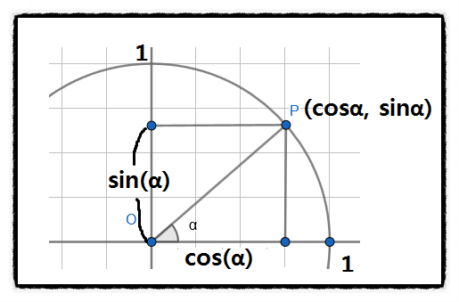 반복 그림은 오일러공식 -> Math.cos( 대략 0 ) == 1 Math.cos( 대략 1.6 ) == 0 Math.cos( 대략 3.14 ) == -1 Math.cos( 대략 4.7 ) == 0
Math |  | tan(n) | 호도법 90 을 tan 하면 무한에 가까운 수가 나옵니다..
Math |  | asin() acos() atan() | sin, cos, tan 함수의 역함수 입니다. // (= arcsine , arccosine , arctangent ) 예를 들어 Math.cos(0) == 1 Math.acos( Math.cos(0) ) == Math.acos( 1 ) == 0 // 하지만 아크삼각함수 인수 값으로 sin 등의 삼각함수를 직접 넣으면 무한에 가까운 소수점 값으로 인하여 오류가 발생합니다.
Math |  | sinh() cosh() tanh() | 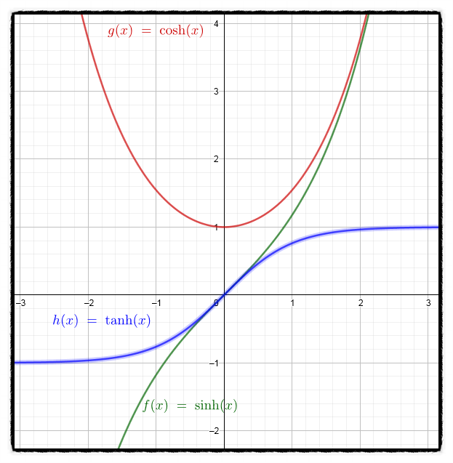 sinh() : sin 의 쌍곡선 (= sine hyperbolic ) cosh() : cos 의 쌍곡선 (= cossine hyperbolic ) tanh() : tan 의 쌍곡선 (= tangent hyperbolic )
Math |  | sinh() | 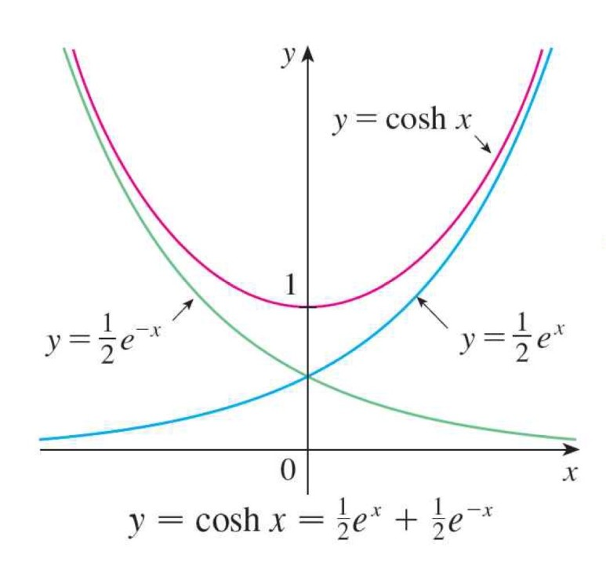 hyperbolic sine 그래프
Math |  | cosh() | hyperbolic cosine 그래프 우측 >>
Math |  | tanh() | 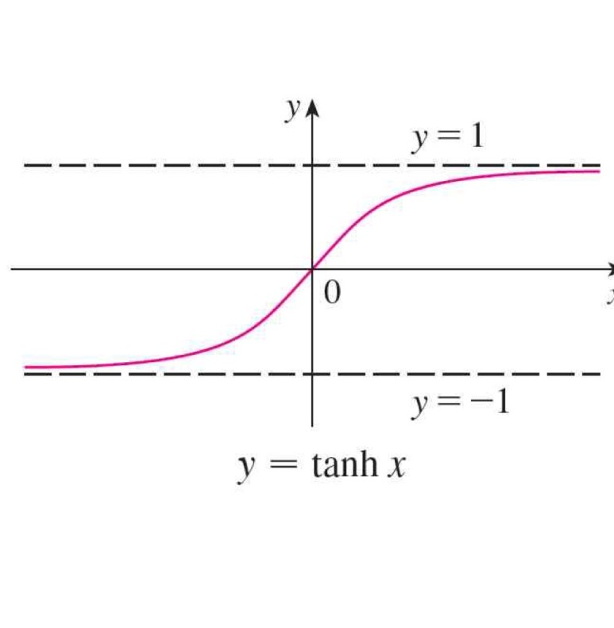 hyperbolic tangent 그래프 >
Math |  | asinh() acosh() atanh() | asinh() : arc sin 의 쌍곡선 (= arc sine hyperbolic ) acosh() : arc cos 의 쌍곡선 (= arc cossine hyperbolic ) atanh() : arc tan 의 쌍곡선 (= arc tangent hyperbolic )
Math |  | asinh() | 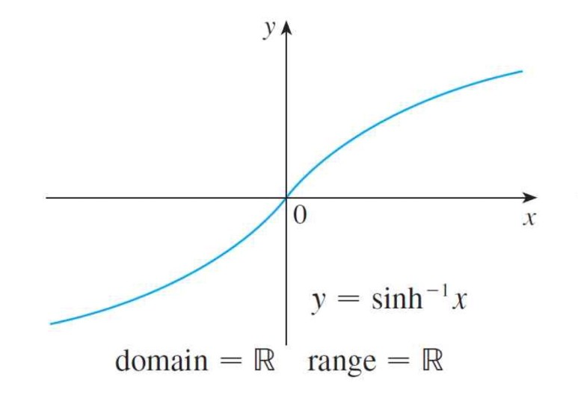 hyperbolic arc sine 그래프
Math |  | acosh() | 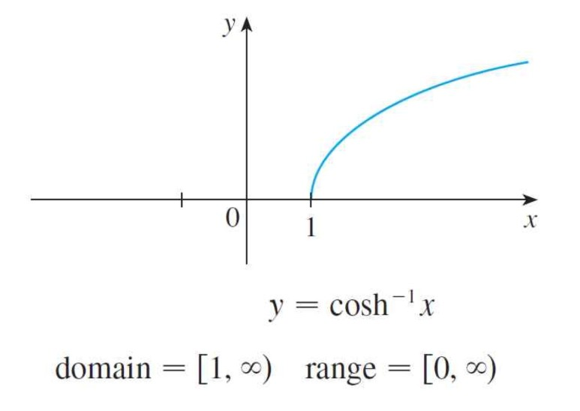 hyperbolic arc cossine 그래프
Math |  | atanh() | 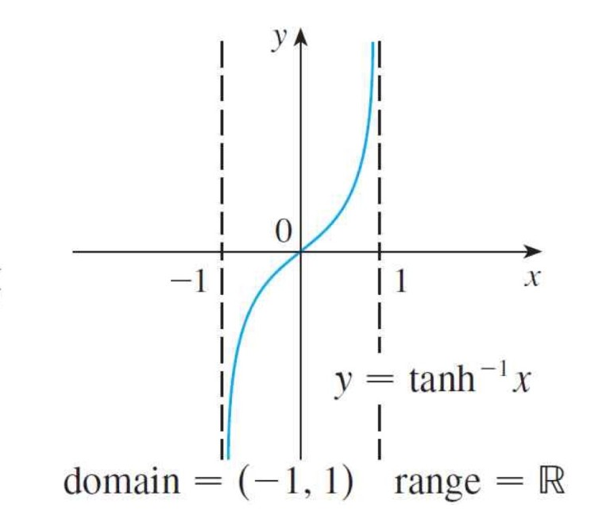 hyperbolic arc tangent 그래프
Math |  | atan2(y,x) | 원점을 (0,0)으로 기준하고, 원하는 좌표의 y, x 값을 atan2(y,x) 를 입력하면 라디안 값을 구할 수 있습니다. canvas 는 라디안 값으로 rotate() 하는 점을 이용할 수 있으며, 기본 HTML 요소라면 60분법으로 바꾸는 함수를 만들어 사용하세요. 개쩝니다.
Math
Math |  | clz32(n) | 괄호() 안의 숫자를 32bit 2진수 표현으로 반환 Math.clz32(0); == 32 // 00000000000000000000000000000000 (=32leading zeros) Math.clz32(1); == 31 // 00000000000000000000000000000001 (=32leading zeros) Math.clz32(2); == 30 // 00000000000000000000000000000010 (=32leading zeros) Math.clz32(4); == 29 // 00000000000000000000000000000100 (=32leading zeros)
Math |  | fround(n) | The fround() method returns the nearest (32-bit single precision) float representation of a number.
Math |  | exp(n) | 괄호() 안의 숫자를 지수함수로 반환합니다. // Math.exp(3) == 20.085536923187668 // * 오일러함수 E ( = 약 2.718 )를 n 승만큼 제곱한 것을 뜻합니다.
Math |  | expm1(n) | 괄호() 안의 숫자를 지수함수 -1 의 값으로 반환합니다. // Math.expm1(3) == 19.085536923187668
Math |  | log(n) | The log() method returns the natural logarithm (base E) of a number. // Math.log(1) == 0; , Math.log(0) == -Infinity , Math.log(-1) == NaN
Math |  | log1p(n) | The log1p() method returns the natural logarithm (base E) of 1 + a specified number. // Math.log1p(0) == 0; , Math.log1p(-1) == -Infinity
Math |  | log2() | The log2() method returns the base 2 logarithm of a number. // Math.log2(2) == 1; , Math.log2(8) == 3;
Math |  | log10(n) | The log10() method returns the base 10 logarithm of a number. // Math.log10(2) == 0.3010299956639812
Number | 설명 | 기초 | 숫자 타입의 객체입니다. Tip. 123e5 == 12300000 , 123e-5 == 0.00123
Number | property | constructor | For JavaScript numbers the constructor property returns // NumX.constructor == function Number() { [native code] }
Number |  | MAX_VALUE | JavaScript 에서 가장 큰 숫자값을 반환 // Number.MAX_VALUE == 1.7976931348623157e+308
Number |  | MIN_VALUE | JavaScript 에서 가장 작은 숫자값을 반환 // Number.MIN_VALUE == 5e-324
Number |  | NEAGATIVE_INFINITY | 음수(-) 무한대인 -Infinity 를 반환합니다. // Number.NEGATIVE_INFINITY == -Infinity
Number |  | POSITIVE_INFINITY | 양수(+) 무한대인 Infinity 를 반환합니다. // Number.POSITIVE_INFINITY == Infinity
Number |  | NaN | (= Not a Number ) NaN 을 반환합니다. // Number.NaN == NaN
Number |  | prototype | Number 객체에 원하는 property 또는 Method 를 추가할 수 있습니다. Number.prototype.Plus3 = function(){ return this.valueOf() + 3; } // 화살표 함수에서는 this 함수가 object 자체를 가리키기 때문에 function(){} 을 사용했습니다. function(){} 에서의 this 는 함수를 사용하는 object 당사자를 가리킨다. let x = 123 console.log( x.Plus3() ); // == 126
Number | Method | toFixed() | toFixed() == 앞의 숫자의 소수점을 괄호() 안의 Length 만큼만 표기하고, 나머지 중 가장 큰 자릿수만 반올림 처리합니다. let n = 10.12345 // n.toFixed(2) == 10.12 let n2 = 10.1249 // n2.toFixed(2) == 10.12 let n3 = 10.125 // n3.toFixed(2) == 10.13 let n4 = 10.12345 // n4.toFixed(-1) == 오류 발생
Number |  | isFinite() | isFinite() == 괄호() 안의 값이 "유한한 Number" 인지 확인하여 true 또는 false 를 반환합니다. 숫자가 아닌 다른 type의 객체일 경우에도 false 를 반환합니다. // Global console.log( isFinite(30.13) ) // == true console.log( isFinite("hello") ) // == false
Number |  | isInteger() | isInteger() == 괄호() 안의 값이 "소수점이 없는 정수 && Number type" 인지 확인하여 true 또는 false 를 반환합니다. Number.isInteger( 123 ) == true Number.isInteger( -123 ) == true Number.isInteger( 123.5 ) == false Number.isInteger( "123" ) == false Number.isInteger( 0 / 0 ) == false (= Infinity)
Number |  | isSafeInteger() | isSafeInteger() == 괄호() 안의 값이 "소수점이 없는 정수 && Number type" 면서 IEEE-754 double percision number ( -(2의 53제곱 -1) ~ (2의 53제곱 -1) 사이의 숫자) 인지 확인하여 true 또는 false 를 반환합니다. Number.isInteger( 123 ) == true Number.isInteger( -123 ) == true Number.isInteger( 123.5 ) == false Number.isInteger( "123" ) == false Number.isInteger( 0 / 0 ) == false (= Infinity)
Number |  | isNaN() | isNaN() == 괄호() 안의 값이 NaN 이면 true를, 아니면 false를 반환하지만, Not a Number 뜻 자체를 이해하고 사용하기엔 결과값이 다른 경우가 많습니다. // Global isNaN( 123 ) == false isNaN( "123" ) == false isNaN( "hello" ) == true isNaN( "2021/03/19" ) == true isNaN( "" ) == false isNaN( 0 / 0 ) == true isNaN( null ) == false isNaN( NaN ) == true isNaN( "NaN" ) == true
Number |  | toExponential() | toExponential() == 앞의 숫자를 지수 표현식으로 나타냅니다. // ( e +/- N ) 을 뒤에 붙인 값 let n = 5.56789 // n.toExponential(); == 5.56789e+0 let n2 = 0.056789 // n2.toExponential(); == 5.6789e-2
Number |  | toLocaleString() | toLocaleString() == 괄호 안에 local language format 중 하나를 골라 넣으면, 앞서 선택된 숫자를 해당 방식으로 표현합니다. let n = 1000000 n.toLocaleString("de-DE") == 1.000.000 다양한 방식 : https://www.w3schools.com/jsref/jsref_tolocalestring_number.asp
Number |  | toPrecision() | toPrecision() == 괄호() 안에 Length 값을 지정하여 앞에서부터 해당 Length만큼의 숫자만 반환합니다. 그리고 뒤에 숫자의 크기를 나타내는 지수표현식을 붙입니다. let n = 13.1234 // n.toPrecision(2) == 13 let n2 = 130.1234 // n2.toPrecision(2) == 1.3e+2 let n3 = 130.1234 // n3.toPrecision(3) == 130
Number |  | toString() | toString() == 앞의 숫자를 문자열로 변경합니다. let n = 13 - 4 // n.toString() == 9 let n = Infinity // n.toString() == Infinity let n = 0 / 0 // n.toString() == NaN
Number |  | valueOf() | The valueOf() method returns the primitive value of a number. // numberX.valueOf();
Operators | Arithmetic | + | 더하기 // 1 + 1 == 2 Tip. 자바스크립트는 숫자를 2진수로 변경 후 계산하는데 그 과정에서 오류가 발생하여 소수점이 붙은 실수를 계산할 때 정확하지 않은 값이 반환됩니다 Ex. 0.1 + 0.2 == 0.30000000000000004 가 반환됩니다.
연산자 | 산술 연산자 | - | 빼기 // 1 - 1 == 0 Tip. JavaScript 는 CPU 메모리 주소 임의의 셀에 2진수로 리터럴과 연산자를 저장, 결과값도 임의의 셀에 저장하여 직접 접근이 불가능. 대신, "심볼 테이블" 이라는 자료 주로로 식별자에 키로 바인딩된 값의 메모리 주소, 데이터 타입 , 스코프 등을 저장하여 관리해서 메모리 주소와 연결합니다.
 |  | * | 곱하기 // 2 * 2 == 4
 |  | / | 나누기 // 2 / 2 == 1
 |  | % | 나머지 구하기 // 10 % 2 == 0
 |  | ++ | 피연산자의 값이 바뀌는 효과 (=부수효과) 가 있는 연산자입니다. 피연산자에 1을 더합니다. 전위 증가 연산자 : ++a == a에 1을 먼저 증가시키고, 남은 연산을 수행합니다. 후위 증가 연산자 : a++ == 모든 연산이 끝난 후 a에 1을 증가시킵니다. Ex. let a = 5; b = a++ + 3; // 결과 b == 8; , a == 6;
 |  | -- | 피연산자의 값이 바뀌는 효과 (=부수효과) 가 있는 연산자입니다. 피연산자에 1을 뺍니다.
Operators | Assignment | = | 우항의 값을 좌항에 할당합니다. // let k = 1
 | 할당 연산자 | += | 좌항의 값에 우항을 더한 값을 할당합니다. // let k += 1 // k == k+1 이 됩니다.
 |  | -= | 좌항의 값에 우항을 뺀 값을 할당합니다. // let k -= 1 // k == k-1 이 됩니다.
 |  | *= | 좌항의 값에 우항을 곱한 값을 할당합니다. // let k *= 2 // k == 2k 이 됩니다.
 |  | /= | 좌항의 값에 우항을 나눈 값을 할당합니다. // let k /= 2 // k == k/2 이 됩니다.
 |  | %= | 좌항의 값에 우항으로 나눈 나머지 값을 할당합니다. // let k %= 2 // k == k%2 이 됩니다.
Operators | String | + | 문자열을 더하는 연산자. // let text1 = "good" + "morning"; == "good morning"
 | 문자 연산자 | += | 문자열을 더해서 할당하는 연산자 // let text1 = "good"; // text1 += "morning" == "good morning"
Operators | Comparison | 설명 | 좌항과 우항의 값을 비교하여 true 또는 false 를 반환합니다.
 | 비교 연산자 | == | 좌항과 우항을 비교하기 전 암묵적 타입 변환을 통해 타입을 일치시켰을 때 값이 같은지 비교합니다. // 10 == "10" == true 예측하기 어려운 이상한 결과(안티패턴)이 많이 발생하니 사용을 추천하지 않습니다.
 |  | === | 좌항과 우항이 타입과 값이 모두 일치하는지 비교합니다. // 10 === "10" == false 주의할 점 : 양의 0 과 음의 영 (-0) 을 비교하면 true로 나오고, NaN === NaN 의 값은 false가 반환됩니다. NaN은 자신과 일치하지 않는 유일한 값입니다. ES6에선 Object.is() 메소드가 도입되었습니다. 훨씬 정확하게 일치하는지 비교해주는 메소드입니다. -0 === +0 // true , Object.is( -0 , +0 ); // false NaN === NaN // false , Object.is( NaN , NaN ); // true
 |  | != | == 연산자의 반대값을 추출하는 연산자입니다.
 |  | !== | === 연산자의 반대값을 추출하는 연산자입니다.
 |  | > | 좌항이 우항보다 크면 true
 |  | < | 좌항이 우항보다 작으면 true
 |  | >= | 좌항이 우항보다 크거나 같으면 true
 |  | <= | 좌항이 우항보다 작거나 같으면 true
Operators | 삼항 연산자 ternary | (조건) ? vt : vf | 괄호() 안의 조건식이 참이면 콜론(:) 기준 좌측 값을 반환하고, 조건식이 거짓이면 우측 값을 반환합니다. let k = ( 10 < 20 ) ? "it is true" : "it is false"; k == "it is true"
Operators | 논리 연산자 | && | 좌항, 우항이 모두 true면 true 반환
 | Logical | || | 좌항, 우항 중 하나라도 true면 true 반환
 |  | ! | 결과값을 암묵적 타입 변환으로 Boolean type 으로 변경하고, 그 값의 반대값을 반환합니다. !(3 === 3) // == false !(3) // == false !3 // == false
Operators | 비트 연산자 | 설명 | 32비트 2진수로 변환 후 계산 하고, 결과값을 다시 JavaScript Number 값으로 변환하여 반환하는 연산자입니다. 복잡하니 모릅시다.
 | Buitwise | & | AND // 5 % 1 == 0101 % 0001 == 0001 , 결과 == 1
 |  | | | OR // 5 | 1 == 0101 | 0001 == 0101 , 결과 == 5
 |  | ~ | NOT // ~ 5 == ~0101 == 1010 , 결과 == 10
 |  | ^ | XOR // 5 ^ 1 == 0101 ^ 0001 == 0100 , 결과 == 4
 |  | << | Left shift // 5 << 1 == 0101 << 1 == 1010 , 결과 == 10
 |  | >> | Right shift // 5 >> 1 == 0101 >> 1 == 0010 , 결과 == 2
Operators | type of | typeof | typeof 우측에 올 피연산자의 type을 반환하는 연산자입니다. // 선언되지 않은 변수를 typeof 연산자로 연산해 보면 오류가 발생하지 않고, undefined를 반환합니다. 반환되는 데이터 타입 종류 7가지 : "string" , "number" , "boolean" , "undefined" , "symbol" , "object" , "function" typeof "hello" // == string typeof 10 // == number typeof NaN // == number typeof false // == boolean typeof [1,2,3,4] // == object typeof {name:"jiwoo" , "age" : 27} // == object typeof new Date() // == object typeof function(){} // == function typeof null // == object
Operators | 객체 delete | delete | 객체에 저장된 key 와 value 값을 모두 제거합니다. prototype을 다시 새로 추가하기 전에는 제거된 값은 없어졌으니 사용이 당연히 불가능합니다. let person = { name : "Jiwoo" , age : 27 , height : 172 } delete person.height; person == { name: "Jiwoo" , age : 27 }
Operators | in | in | 좌항 피연산자가 우항 피연산자에 포함되어있으면 true , 없으면 false를 반환합니다. // 배열 , 객체 , Predefined(=미리정의된) 객체 모두에 사용이 가능합니다. 단순한 value 에 결과가 반환되는게 아니니 예시를 살펴보세요. let cars = [ "Hyundai" , "Volvo" , "BMW" ]; "Hyundai" in cars // == false , 배열은 index 번호로만 in 연산자를 셉니다. 0 in cars // == true 1 in cars // == true 4 in cars // == false "length" in cars // == true , length 는 Array 객체의 property 이기 때문에 let person = { name : "Jiwoo" , age : 27 } age in person // == true "PI" in Math // == true "NaN" in Number // == true "length" in String // == true
Operators | instanceof | instanceof | 좌항 피연산자가 우항 피연산자의 인스턴스에 속하면 true , 아닐 경우 false를 반환 let cars = [ "Hyundai" , "Volvo" , "BMW" ]; cars instanceof Array // == true cars instanceof Object // == true cars instanceof String // == false cars instanceof Number // == false
Operators | void | void | 정해진 반환값을 return하지 않고, 괄호()안의 반환값을 return하게 하는 연산자 입니다. void(0) 을 통해 원시값을 반환하기도 합니다. <a href= "javascript:void(0)" > 클릭 하면 // 효과 X <a href= "javascript:void( document.body.style.background = 'red' );" > 클릭하면 // 배경 색이 red 가 됩니다.
Operators | 지수 연산자 | ** | 좌항을 우항(지수=exponent)로 제곱한 값을 반환합니다. 2 ** 3 == 4
Operators | 단항 산술 | +n | 아무 효과 없음 대신 Number 도 String도 아닌 피연산자에 사용하면 숫자타입으로 변환하여 줍니다.(부수효과 없음)
 |  | -n | 양수를 음수로, 음수면 양수로 부호를 반전한 값을 생성하여 반환합니다. (부수효과 없음)
Operators | 설명 | 연산자 우선순위 | 1. () 2. new(매개변수 존재) , . , [](프로퍼티 접근) , ()(함수 호출) , ?.(옵셔널 체이닝 연산자) 3. new(매개변수 미존재 4. x++ , x-- 5. !x , +x , -x , ++x , --x , typeof , delete 6. **(이항 연산자 중에서 우선순위가 가장 높습니다) 7. * , / , % 8. + , - 9. < , <= , > , >= , in , instanceof 10. == , != , === , !== 11. ??(null 병합 연산자) 12. && 13. || 14. ? ... : ... 15. 할당 연산자 ( = , += , -= , ...) 16. ,
RegExp | 설명 | 기초 | RegExp(=Regular Expression) is an object that describes a pattern of characters. 글에 관련된 객체입니다.
 | Modifiers | Modifiers | 원본 글에서 원하는 글을 추출할 때 사용합니다. 사용법 : / 글 / modifiers 예시 : / jiwoo / i * Modifier 종류 3가지 g : 대소문자 구분까지 같아야하며, 그렇게 같은 글이 있다면 쉼표(,)로 구분하여 모두 반환합니다. i : 대소문자 구분이 상관 없이 글자가 같은 글이 있다면 첫 번째 하나를 반환합니다. m : Perform multiline matching 이렇게 반환한 값은 String 객체의 match() , replace() , search() 메소드의 ()내부에 넣어서 활용합니다.
 |  | Modifiers | String 객체의 Method 와 함께 활용한 예시 let introduce = "My name is Jiwoo. I love my name Jiwoo" let modi = /jiwoo/i console.log( introduce.match( modi ) ) // == Jiwoo (기존 글귀인 대문자로 반환됨을 볼 수 있습니다.) let modi2 = /Jiwoo/g console.log( introduce.match( modi ) ) // == Jiwoo, Jiwoo
 | Brackets | Brackets | Brackets are used to find a range of characters // 글귀를 찾는 규칙이 정해진 괄호 입니다. 괄호 안에서 사용하는 문법들을 익혀봅시다. let introduce = "My name is Jiwoo. I love my name Jiwoo" let numbers = "123456123456" 라고 가정하고, 아래의 Brackets 활용 예제들을 살펴보자
 |  | [a,b,c] | 1. /[a,b,c]/ = 원본 글귀에서 알파벳을 선택할 때, 쉼표(,) 를 이용한 여러개 선택이 가능 ( 쉼표를 안해도 알파벳 사이에 자동으로 쉼표를 넣은것처럼 처리됩니다.) console.log( introduce.match( /[mo]/g ) ) // == ["m" , "o" , "o" , "o" , "m" , "m" , "o" , "o" ]
 |  | [^a,b,c] | 1. /[^a,b,c]/ = 원본 글귀에서 해당 알파벳을 제외한 모든 알파벳이 선택됩니다. ( 공백 이나 특수문자도 전부 선택됩니다. ) console.log( introduce.match( /[^mynameisJiwo]/g ) ) // == [ "M" , " " , " " , " " , " " , " " , "I" , " " , "l" , "v" , " " , " " , " " ] console.log( introduce.match( /[^mynameisJiwo]/i ) ) // == [ " " ]
 |  | [0-9] | 1. /[0-9]/ = 원본 글귀에서 대괄호[] 안의 숫자들을 모두 반환 (숫자 뿐만 아니라 알파벳에서도 사용이 가능합니다.) console.log( numbers.match( /[1,3]/g ) ) // == ["1" , "3" , "1" , "3" ] console.log( numbers.match( /[1-3]/g ) ) // == ["1" , "2" , "3" , "1" , "2" , "3" ]
 |  | (word|word2) | 1. /(word|word2)/ = 원본 글귀에서 괄호()안의 단어와 일치하는 단어(알파벳아님)를 반환합니다. console.log( introduce.match( /(name|Jiwoo)/g ) ) // == ["name" , "Jiwoo" , "name" , "Jiwoo" ]
RegExp | Meta characters | Metacharacters | 뜻이 담겨져 있습니다.
 |  | . | 온점(.) 은 아무 값을 의미합니다. (라인변경 제외) let str = "that's hot!"; let patt1 = /t..t/g; let result = str.match(patt1); // == [ that ]
 |  | \w | \w 는 글자와 숫자 값을 의미합니다. let str ="Give 100%!"; let patt1 = /\w/g; let result = str.match(patt1); // == [ "G" , "i" , "v" , "e" , "1" , "0" , "0" ]
 |  | \W | \W 는 글자와 숫자 가 아닌값을 의미합니다. let str ="Give 100%!"; let patt1 = /\W/g; let result = str.match(patt1); // == [ "," , "%" , "," , "!" ]
 |  | \d | \d 는 숫자(digit)를 의미합니다. let str ="Give 100%!"; let patt1 = /\d/g; let result = str.match(patt1); // == [ "1" , "0" , "0" ]
 |  | \D | \D 는 숫자(digit)가 아닌 모든 값을 의미합니다. let str ="Give 100%!"; let patt1 = /\D/g; let result = str.match(patt1); // == [ "G" , "i" , "v" , "e" , " " , "%" , "!" ]
 |  | \s | \s 는 공백(whitespace)를 의미합니다. let str ="Give 100%!"; let patt1 = /\s/g; let result = str.match(patt1); // == [ " " ]
 |  | \S | \S 는 공백(whitespace)이 아닌 모든 값을 의미합니다. let str ="Give 100%!"; let patt1 = /\S/g; let result = str.match(patt1); // == [ "G" , "i" , "v" , "e" , "1" , "0", "0", "%" , "!" ]
 |  | \b | \b 는 \b 앞 또는 뒤에 위치한 단어와 원본에서 일치한 단어중 첫 번째 또는 마지막을 반환합니다. \bword == 첫 번째 , word\b == 마지막 직접 사용해보면 W3C의 설명과 실제 결과값이 다르네요. 사용 비추 let str ="Give give give"; let patt1 = /ve\b/; let result = str.search(patt1); // == 2
 |  | \B | 사용비추
 |  | 그 외에 | \0 : Null을 의미합니다. (NULL) \n : 줄바꿈을 의미합니다. (new line) \f : Form feed를 의미합니다. ( 프린터로 출력할 경우 다음 페이지의 시작 지점으로 이동하는 것) \r : 개행( CR = Carriage Return )을 의미합니다. (커서를 처음으로 이동) // 옛날 타자기에서 커서를 제어하는 방법이 다른데서 비롯된 줄바꿈, 이거말고 \n을 사용하세요. \t : tab을 의미합니다. ( = 수평 == 들여쓰기 ) \v : vertical tab을 의미합니다. ( = 수직 ) 그 외에 \' == 작은 따옴표 , \" == 큰 따옴표 , \\ == 백슬레시\
 |  | 코드 | \xxx : Latin character specified by an octal number xxx // \127 == W (대문자) \xdd : Latin character specified by a hexadecimal number dd // \x57 == W (대문자) \udddd : Unicode character specified by a hexadecimal number dddd // \u0057 == W (대문자) \u{xxxxx} : 특수문자 // \u{1F600} == "😀"(웃는이모티콘)
RegExp | Quantifiers | n+ | Matches any string that contains at least one n let str = "Hellooo World! Hello W3Schools!"; let patt1 = /o+/g; let result = str.match(patt1); // == [ "ooo" , "o" , "o" , "oo" ]
 |  | n* | matches any string that contains zero or more occurrences of n. let str = "Hellooo World! Hello W3Schools!"; let patt1 = /lo+/g; let result = str.match(patt1); // == [ "l" , "looo" , "l" , "lo" , "l" ]
 |  | n? | matches any string that contains zero or one occurrences of n. let str = "1, 100 or 1000?"; let patt1 = /10?/g; let result = str.match(patt1); // == [ "1" , "10" , "10" ]
 |  | n{X} | matches any string that contains a sequence of X n's. let str = "100, 1000 or 10000?"; let patt1 = /\d{4}/g; let result = str.match(patt1); // == [ "1000" , "1000" ]
 |  | n{X,Y} | matches any string that contains a sequence of X to Y n's. let str = "100, 1000 or 10000?"; let patt1 = /\d{3,4}/g; let result = str.match(patt1); // == [ "100" , "1000" , "1000" ]
 |  | n{X,} | matches any string that contains a sequence of at least X n's. let str = "100, 1000 or 10000?"; let patt1 = /\d{3,}/g; let result = str.match(patt1); // == [ "100" , "1000" , "1000" ]
 |  | n$ | matches any string with n at the end of it. // Use the ^n quantifier to match any string with n at the BEGINNING of it. let str = "Is this his"; let patt1 = /is$/g; let result = str.match(patt1); // == [ "is" ]
 |  | ^n | The ^n quantifier matches any string with n at the beginning of it. // Use the n$ quantifier to match any string with n at the END of it. let str = "Is this his"; let patt1 = /^Is/g; let result = str.match(patt1); // == [ "Is" ]
 |  | ?=n | matches any string that is followed by a specific string n. // Use the ?!n quantifier to match any string that is NOT followed by a specific string n. let str = "Is this all there is"; let patt1 = /is(?= all)/; let result = str.match(patt1); // == [ "is" ]
 |  | !n | matches any string that is not followed by a specific string n. // Use the ?=n quantifier to match any string that IS followed by a specific string n. let str = "Is this all there is"; let patt1 = /is(?! all)/gi let result = str.match(patt1); // == [ "Is" , "is" ]
RegExp | property | constructor | let patt = new RegExp("Hello World", "g"); let res = patt.constructor; // == function RegExp() { [native code] }
 |  | global | g modifier 를 사용했으면 true 아니면 false 를 반환합니다. let str = "Visit W3Schools!"; let patt1 = /W3S/g; let res = patt1.global; // == true
 |  | ignoreCase | i modifier 를 사용했으면 true 아니면 false 를 반환합니다. let str = "Visit W3Schools!"; let patt1 = /w3s/i; let res = patt1.ignoreCase; // == true
 |  | lastIndex | The lastIndex property specifies the index at which to start the next match // This property only works if the "g" modifier is set. This property returns an integer that specifies the character position immediately after the last match found by exec( ) or test( ) methods. // exec( ) and test( ) reset lastIndex to 0 if they do not get a match. var str = "The rain in Spain stays mainly in the plain"; var patt1 = /ain/g; while (patt1.test(str)==true) { document.write("'ain' found. Index now at: "+patt1.lastIndex); document.write("<br>"); } == 'ain' found. Index now at: 8 'ain' found. Index now at: 17 'ain' found. Index now at: 28 'ain' found. Index now at: 43
 |  | multiline | This property returns true if the "m" modifier is set, otherwise it returns false. var str = "Visit W3Schools!"; var patt1 = /W3S/gi; var res = patt1.multiline; // == false
 |  | source | The source property returns the text of the RegExp pattern. var str = "Visit W3Schools!"; var patt1 = /W3S/gi; var res = patt1.source; // == W3C
RegExp | Method | exec() | The exec() method tests for a match in a string. // This method returns the matched text if it finds a match, otherwise it returns null. var str = "The best things in life are free"; var patt = new RegExp("e"); var res = patt.exec(str); // == e
 |  | test() | The test() method tests for a match in a string. // This method returns true if it finds a match, otherwise it returns false. var str = "The best things in life are free"; var patt = new RegExp("e"); var res = patt.test(str); // == true
 |  | toString() | The toString() method returns the string value of the regular expression. var patt = new RegExp("Hello World", "g"); var res = patt.toString(); // == /Hello World/g
String | 기초 | 설명 | 문자열을 나타내는 객체입니다. 문자열은 따옴표 ( '' , "" ) 또는 백틱 (``) 으로 감싸줍니다. 예전 방식 문자열에 표현식을 삽입하는 방법 : "I am " + age + "years old" 템플릿 리터럴 : `I am ${age} years old` // ${} 내부에 감싸진 표현식은 문자열로 강제 타입 변환되어 삽입됩니다. 차이점 : 기존에는 줄 바꿈이 허용되지 않았었지만, 템플릿 리터럴은 줄바꿈이 가능합니다.
String | property | constructor | For JavaScript strings the constructor property returns function String() { [native code] }
 |  | length | String 의 길이를 나타냅니다. let string1 = "Hello world!" string1.length == 12
 |  | prototype | String 객체에 직접 property 또는 Method 를 추가할 때 사용합니다. String.prototype.example = 300 let k = "hi" console.log(k.example) // == 300
String | Method | charAt() | 앞의 문자열에서 괄호() 안의 index번호에 해당하는 단어를 반환합니다. let string1 = "Hello world!" console.log( sting1.charAt(0) ) // == H
String | index반환 | charCodeAt() | 앞의 문자열에서 괄호() 안의 index번호에 해당하는 단어를 unicode 값으로 합니다. let string1 = "Hello world!" console.log( string1.charCodeAt(0) ) // == 72
String |  | indexOf() | 앞의 문자열에서 괄호() 안의 문자열이 포함되어 있다면 그 단어 중 첫 번째 단어의 index 위치를 반환합니다. // 존재하지 않으면 -1 반환 let string1 = "Hello world! world" console.log( string1.indexOf("world") ) // == 6
String |  | lastIndexOf() | 앞의 문자열에서 괄호() 안의 문자열이 포함되어 있다면 그 단어 중 마지막 단어의 index 위치를 반환합니다. // 존재하지 않으면 -1 반환 let string1 = "Hello world! world" console.log( string1.lastIndexOf("world") ) // == 13
String |  | search | 앞의 문자열에서 괄호() 안의 문자열이 포함되어 있다면 그 단어 중 첫 번째 단어의 index 위치를 반환합니다. // 존재하지 않으면 -1 반환 RegExp 객체를 사용할 수 있습니다. let string1 = "Hello world! world" console.log( string1.search("world") ) // == 6
String | 일치여부 true false | startsWith() | 앞의 문자열의 첫 부분이 괄호() 안의 문자열과 일치하면 true , 일치하지 않으면 false를 반환합니다. 비파괴적 처리입니다. let str = "Hello world, welcome to the universe."; let n = str.startsWith("Hello"); // == true let n2 = str.startsWith("Hell"); // == true let n3 = str.startsWith("world"); // == false
String |  | endWith() | 앞의 문자열의 마지막 부분이 괄호() 안의 문자열과 일치하면 true , 일치하지 않으면 false를 반환합니다. 비파괴적 처리입니다. let str = "Hello world, welcome to the universe."; let n = str.endsWith("universe."); // == true let n2 = str.endsWith("iverse."); // == true let n3 = str.endsWith("Hello"); // == false
String |  | includes() | 앞의 문자열에 괄호() 안의 문자열이 포함되어 있으면 true , 포함되어 있지 않으면 false를 반환합니다. 비파괴적 처리입니다. let str = "Hello world, welcome to the universe."; let n = str.includes("world"); // == true
String |  | match() | 앞의 문자열에 괄호()안의 문자열이 포함되어 있다면 그 포함된 값을 반환합니다. ( RegExp 를 사용하지 않고, 문자열만 입력하면, 값을 하나만 반환합니다. ). 비파괴적 처리입니다. let str = "The rain in SPAIN stays mainly in the plain"; let result = str.match(ain) // == ain let result2 = str.match(/ain/g) // == [ "ain" , "ain" , "ain" ]
String | 편집 | repeat() | 앞의 문자열을 괄호()안의 값만큼 반복하여 반환합니다. 비파괴적 처리입니다. let str = "Hello world!" let result = str.repeat(2) // == "Hello world!Hello world!"
String |  | concat() | 앞의 문자열과 괄호()안의 문자열을 합친 복사본을 문자열로 반환합니다. 문자열 사이는 공백(whitespace)로 구분되며, 비파괴적 처리입니다. let str1 = "Hello" let str2 = "world!" let result = str1.concat(str2); // == "Hello world!"
String |  | replace() | 앞의 문자열에서 괄호()안의 첫 번째 인수와 일치하는 문자열이 존재한다면 두 번째 인수 값으로 변경하여 반환합니다. 비파괴적 처리입니다. (대소문자 구분이 필요합니다.) let str = "Hello world" let res = str.replace( "Hello" , "Nice to meet you" ) // == "Nice to meet you world"
String |  | slice() | 앞의 문자열에서 괄호()안의 첫 번째 인수를 index번호 시작으로, 두 번째 인수를 index번호 마지막으로 지정하여, 그 사이 값을 문자열로 반환합니다. 비파괴적 처리입니다. let str = "Hello world" let res = str.slice( 0 , 4 ) // == "Hell"
String |  | substring() | 앞의 문자열에서 괄호()안의 첫 번째 인수를 index번호 시작으로, 두 번째 인수를 index번호 마지막으로 지정하여, 그 사이 값을 문자열로 반환합니다. 비파괴적 처리입니다. let str = "Hello world" let res = str.substring( 0 , 4 ) // == "Hell"
String |  | substr() | 앞의 문자열에서 괄호()안의 첫 번째 인수를 index번호 시작으로, 두 번째 인수를 length지정하여, 그 사이 값을 문자열로 반환합니다. 비파괴적 처리입니다. let str = "Hello world" let res = str.substr( 0 , 4 ) // == "Hell"
String |  | trim() | 앞의 문자열에서 앞 뒤 공백(whitespace)을 제거해줍니다. let str = " hello world " let result = str.trim() // == "hello world"
String | 기타 | fromCharCode() | 괄호안의 유니코드를 문자열로 반환합니다. static method 입니다. let str = String.fromCharCode(65); // == A
String |  | localeCompare() | 앞의 문자열과 괄호() 안의 문자열을 사전의 단어등록 순서에 따라 우위를 비교하여, -1, 0, 1 중 하나의 값을 반환합니다. 비파괴적 처리입니다. let str1 = "b" 앞의 값이 괄호() 값보다 앞의 순서인 경우 (= -1) : let str2 = "a"; // str1.localeCompare(str2) == -1 앞의 값이 괄호() 값과 순서가 같은 경우 (= 0) : let str2 = "b"; // str1.localeCompare(str2) == 0 앞의 값이 괄호() 값보다 뒤의 순서인 경우 (= 1) : let str2 = "c"; // str1.localeCompare(str2) == 1
String |  | split() | 앞의 문자열을 괄호() 안의 문자열으로 나누어 배열을 생성합니다. 비파괴적 처리입니다. let str = "How are you doing today?" let result = str.split(" ") // == [ "How" , "are" , "you" , "doing" , "today?" ]
String |  | toLocaleLowerCase() | 앞의 문자열을 모두 소문자로 변경하여 반환합니다. 비파괴적 처리입니다. // according to the host's current locale. == 호스트의 현재 위치에 따라 기준이 다름 let str = "Hello World" let result = str.toLocaleLowerCase() // == "hello world"
String |  | toLocaleUpperCase() | 앞의 문자열을 모두 대문자로 변경하여 반환합니다. 비파괴적 처리입니다. // according to the host's current locale. == 호스트의 현재 위치에 따라 기준이 다름 let str = "Hello World" let result = str.toLocaleUpperCase() // == "HELLO WORLD"
String |  | toLowerCase() | 앞의 문자열을 모두 소문자로 변경하여 반환합니다. 비파괴적 처리입니다. let str = "Hello World" let result = str.toLowerCase() // == "hello world"
String |  | toUpperCase() | 앞의 문자열을 모두 대문자로 변경하여 반환합니다. 비파괴적 처리입니다. let str = "Hello World" let result = str.toUpperCase() // == "HELLO WORLD"
String |  | toString() | 문자열을 문자열로 반환하는 메소드
String |  | valueOf() | 문자열의 값 그대로를 반환합니다.
Statement | 설명 | 기초 | Statement == 문 // In HTML, JavaScript statements are "instructions" to be "executed" by the web browser. 모든 식별자는 Execution context(= 실행 컨텍스트)에 등록되어 사용됩니다. 이 곳은 자바스크립트 엔진이 소스코드를 평가하고, 실행하기 위해 필요한 환경을 제공하고, 코드의 실행 결과를 실제로 관리하는 영역입니다. 이를 통해 식별자와 스코프를 관리하고, 변수의 이름과 값은 실행 컨텍스트 내에 key 와 value 형식인 객체로 등록되어 관리됩니다. 변수에 값을 저장하는 것을 할당(= assignment 대입,저장) 이라하며, 저장된 변수의 값을 읽어 들이는 것을 참조 (=reference)라고 합니다. 식별자의 첫 글자는 영문자, 언더스코어(_) 또는 달러($)기호만 가능하며, 특수문자는 언더스코어와 달러기호만 허용됩니다.예약어 키워드는 사용이 불가능하며, 대소문자가 구분됨. 식별자는 변수 이름에만 국한되어 사용하지 않으며 변수, 함수, 클래스 등 메모리 상에 존재하는 어떤 값을 식별할 수 있는 모든 이름은 식별자입니다. (identifier)
 |  | 기초 | argument (=인자) : 함수를 실행할 때 그 안에 대입해줄 외부의 값을 인자라고 합니다. parameter (=매개변수) : 함수를 실행한 외부에서의 인자 값을 실제 함수 내에서 사용하기 위해 변수로 담아두는 값
Statement | identifier 변수 선언 | var | 변수를 선언합니다. let 과 const 식별자가 나오기 전에 사용되었습니다. var는 "블록 레벨 스코프"를 지원하지 않고, "함수 레벨 스코프"를 지원하여 의도치 않게 전역 변수가 선언되는 등 부작용이 많아서 ES6에 출시된 let 과 const가 주로 사용됩니다.
 |  | let | 변수를 선언합니다. let 으로 선언된 변수는 할당, 재할당은 가능하지만, 재선언은 불가능합니다. console.log(sample); // == undefined (변수를 선언하기 전이지만, 변수 선언은 런타임 이전 단계인 소스코드의 평가 과정에서 미리 선언되기 때문에 사용이 됩니다. = 호이스팅) let sample; // == undefined (메모리 공간 초기화 진행 후암묵적 할당됨) sample = 10; // == 이 때 저장되어 있던 공간을 지우지 않고, 새로운 메모리 공간을 확보하여 저장합니다. 사용하지 않게된 값은 가비지콜렉터에 의해 메모리에서 자동 해제됩니다. sample = { name : "yuziwoo" , age = 27 } // == 객체 기반의 다중 할당. 이렇게 저장된 변수는 객체(=object)로 받아드려집니다. sample = [ "a" , "b" , "c" ] // == 배열 기반의 다중 할당. tip #1. 전역변수로 선언된 let, const를 중괄호{} 내부에서 지역변수로 재선언하여 마치 별개처럼 사용할 수 도있습니다. 이를 shadowing 이라고 합니다.
 |  | const | 상수를 선언합니다. const 로 선언된 상수는 할당, 재할당, 재선언이 모두 불가능합니다. // const : Declares a variable with a constant value
Statement | identifier class 선언 | class | 객체를 선언합니다. class Object1 { } // 위에 class 객체에 대해서 더 자세히 설명되어 있습니다.
Statement | identifier loop | label | statement 에 이름을 붙이는 것입니다. 모든 레이블 구문에서 break 를 통해 사용될 수 있으며, 반복문에 한해서만 continue 문으로도 사용이 가능합니다. loop1: for (i = 0; i < 3; i++) { //첫번째 for문은 "loop1" 레이블을 붙였다. loop2: for (j = 0; j < 3; j++) { //두번째 for문은 "loop2" 레이블을 붙였다. if (i === 1 && j === 1) { continue loop1; } console.log('i = ' + i + ', j = ' + j); } }
 |  | break | 반복문 또는 switch 문 등 블록문{} 에서 빠져나오는 역할을 합니다. break 식별자를 사용하면 그 아래의 문들은 실행되지 않습니다. let count = 0 for ( i = 0; i < 10; i++){ count++ if ( i = 5 ) { break; } }
 |  | continue | 반복문 또는 switch 문 등 블록문{} 의 실행 중 continue 문이 나오면 그 이후의 문들은 실행되지 않고, 문의 첫 부분으로 돌아갑니다. let count = 0 for ( i = 0; i < 10; i++){ count++ if ( i <= 5 ) { continue; } }
 |  | debugger | The debugger statement stops the execution of JavaScript, and calls (if available) the debugging function. Using the debugger statement has the same function as setting a breakpoint in the code.
 |  | return | Stops the execution of a function and returns a value from that function. 문을 멈추고, 뒤에 오는 값을 반환합니다.
Statement | identifier 반복문 | for | Loops through a block of code a number of times 사용법 : for ( statement1; statement2; statement3){ code block to be executed } statement1 : Ex. let i = 0; , 주로 반복할 변수를 선언하고, 최초 값을 설정하는데 사용합니다. statement2 : Ex. i < 10; , 주로 반복할 변수가 반복할 횟수를 지정하기 위해 사용합니다. statement3 : Ex. i += 1; , 주로 반복할 변수가 반복할 횟수를 지정할 때 i 가 늘어나고,줄어들 값을 지정합니다. Tip. 반복문을 만들어 사용할 때 세미콜론(;)을 잊지마세요.
 |  | for .. in | Loops through the properties of an object // 배열 또는 객체를 위한 반복문, 반복되는 변수에는 배열에서는 index가, 객체에서는 key 값이 담깁니다. 사용법 : for ( 변수 in 객체 또는 배열 ) { code block to be executed } 배열 예시. const array1 = [ "a" , "b" , "c" ] for ( i in array1 ) { console.log( i ) } // == 0 , 1 , 2 객체 예시. let person = { name : "Jiwoo", age : 27 } for ( i in person ) { console.log( i ) } // == name , age
...

HTML Canvas
...
Pixel Data | 복사하기 | getImageData() | let imgData = ctx.getImageData( 0 , 0 , 100 , 100 ) // 매개변수 ( x , y , width , height ) // 캔버스에서 일부분을 복사해 pixel Data로 만듭니다. 이는 transform 의 영향을 받지 않고 크기를 계산하며, canvas 바깥 부분은 검정색으로 복사됩니다.

 | 만들기 | createImageData() | let imgData = ctx.createImageData( 100 , 100 ) // pixel로 구성된 사각형을 만듭니다. 매개변수 ( width , height ) console.log ( imgData ) == ImageData{ width : 100 , height : 100 , data : Unit8ClampedArray(40000) } 즉, 100px/100px의 사각형은 1px/1px 의 rgba 4개의 색깔을 100번 배열의 형태로 더해져 data로 저장되어 있는 것입니다.
 |  | 색 변경하기 | for ( let i = 0; i < imgData.data.length ; i+=4 ) { // data값을 불러와서 배열안에 담긴 rgba 값을 바꾸어 색상을 변경합니다. imgData.data[i] = 255; // r (0~255) imgData.data[i+1] = 255; // g (0~255) imgData.data[i+2] = 255; // b (0~255) imgData.data[i+3] = 255; // a (0~255) }
 | 붙여넣기 | putImageData() | ctx.putImageData ( imgData , 100 , 100 ) // imageData 를 붙여넣기 합니다. 1. 이미지를 자르지 않고 붙여넣기 : ( imgData , x , y ) 2. 이미지를 자르고 붙여넣기 : ( imgData , CanvasX , CanvasY , 이미지X , 이미지Y , 이미지Width , 이미지Height )

도구 | 상태 저장 | save() | ctx.save() // canvas의 모든 상태 저장 ( strokeStyle, fillStyle, globalAlpha, lineWidth, lineCap, lineJoin, miterLimit, lineDashOffset, shadowOffsetX, shadowOffsetY, shadowBlur, shadowColor, globalCompositeOperation, font, textAlign, textBaseline, direction, imageSmoothingEnabled. )
 |  | restore() | ctx.restore() // 최근에 저장했던 상태 불러오기
 | 클리핑 | clip() | ctx.clip(); // 기존에 그려진 패스(fillRect 안됨)로 구성된 도형을 기준으로 ctx.clip()아래의 모든 그림이 클리핑됩니다. 매개변수 ( path , "fillRule" ); // path : 패스 , fillRule : "evenodd" = 도형끼리 겹친 부분이 구멍이됨 , "nonzero" = 도형끼리 겹쳐도 구멍이 안생김 let region = new Path2D(); region.rect(10,10,100,100); region.rect(20,20,80,80); ctx.clip(region, "evenodd")
 |  | globalCompositeOperation | 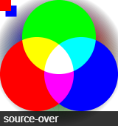 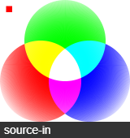 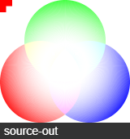 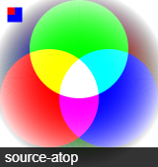  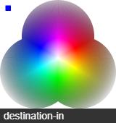  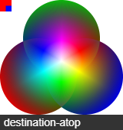 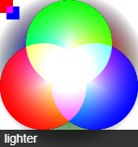  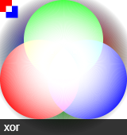 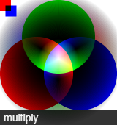  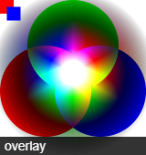 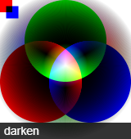 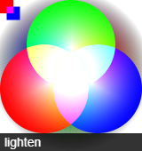  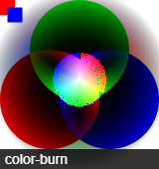 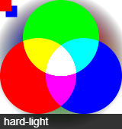  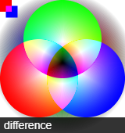  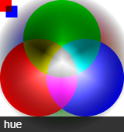 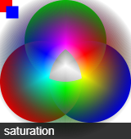 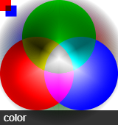  ctx.globalCompositeOpertaion = "destination-out" // 이 후로 그려지는 도형과 이전의 그림의 합성 방법을 지정합니다. default = "source-over"
 | 그림자 | shadowColor | ctx.shadowColor = "black";
 |  | shadowBlur | ctx.shadowBlur = 20; // 그림자의 번짐 정도
 |  | shadowOffsetX shadowOffsetY | ctx.shadowOffsetX = 20; // 그림자 우측 또는 하단으로 움직일 값
 | transform | 특성 | transform 속성은 beginPath()로 초기화 되지 않으며, default 기준점은 canvas의 ( 0 , 0 ) 좌표입니다.
 |  | scale() | ctx.scale( 2 , 2 ) // 이 후로 오는 모든 그림의 가로, 세로스케일을 지정합니다. 1 = 100%
 |  | rotate() | ctx.rotate( 45 * Math.PI / 180 ) // 이 후로 오는 모든 그림을 라디안으로 Rotate 합니다. 60분법을 사용하려면 *Math.PI / 180 하세요.
 |  | translate() | ctx.translate( 10 , 10 ) // 이 후로 오는 모든 그림을 우측, 하단으로 이동시켜 그립니다.
 |  | transform() | ctx.transform( 1 , 0.5 , -0.5 , 1 , 30 , 10 ); // 매개변수 ( scaleX , skewX , skewY , scaleY , translateX , translateY ) skewX 값이 커지면 우변이 아래로, skewY 값이 커지면 아랫변이 오른쪽으로 이동합니다. // default == ( 1, 0, 0, 1, 0, 0 )
 |  | setTransform() | ctx.setTransform( 1 , 0.5 , -0.5 , 1 , 30 , 10 ); // 기존에 있던 scale(), rotate(), translate(), transform() 이 전부 해당 값으로 초기화됩니다. ctx 최초 크기 scale()도 초기화 되니 가급적 사용하지 맙시다. // 매개변수 ( scaleX , skewX , skewY , scaleY , translateX , translateY ) skewX 값이 커지면 우변이 아래로, skewY 값이 커지면 아랫변이 오른쪽으로 이동합니다.
 |  | resetTransform() | ctx.resetTransform(); // == ctx.setTransform( 1 , 0 , 0 , 1 , 0 , 0 ) // 기존에 있던 scale(), rotate(), translate(), transform() 이 전부 초기화됩니다. ctx 최초 크기 scale()도 초기화 되니 가급적 사용하지 맙시다.
...

Git
...
Note
 |  | github에 올린 파일 서버 구동하는 방법 | 원하는 repository 에서 Setting 탭 -> Pages -> Source 의 none 을 master 브랜치로 체크 하면 웹 사이트 주소가 바로 위에 생성됩니다.
 | CLI Git | 최초 사용 방법 | 1. 다운로드 git-scm.com 에서 Git 다운로드 받기 - 혹시 이미 다운로드 되어있는지 확인하려면 cmd 또는 terminal 에서 git 입력해보기 2. 최초 설정 ( 다운로드와 함께 되어있을 수 도 있습니다. ) POSIX Emulater ( terminal 또는 Git Bash )를 실행하고, git config --global user.email "이메일주소@naver.com" git config --global user.name "내이름" 명령 입력하여 나의 정보 입력해두기 3. Git 실행할 폴더 지정하기 원하는 폴더로 이동한(=cd) 후 ( git init . ) 입력하여 해당 폴더 이니셜라이징하기
 | CLI Git 명령어 기초 | status diff | git status : 현재 깃 상태를 보여줍니다. git diff : 관리되고 있는 파일 중 내용이 수정된게 있다면 수정된 내역들을 보여줍니다.
 |  | add | git add 파일 : 해당 파일을 Git Staging Area로 올립니다. git add . : 콤마(.)를 사용하여 하위 모든 파일을 Git Staging Area로 올립니다.
 |  | commit | git commit : git commit 편집 화면으로 이동합니다. // git config --global core.editor "에디터이름" 의 명령으로 편집기를 직접 지정할 수 있습니다. Ex. nano git commit -m "메시지" : Local Repository에 해당 메시지를 이름으로 새로운 버전을 생성합니다. git commit -am "메시지" : "git add ." 과 커밋을 동시에 실행합니다. 하지만 최초 한번은 파일을 직접 "add"해줘야 합니다. // 즉, 기존의 파일이 수정될 때 만 사용이 가능합니다.
 |  | log | git log : 버전의 History 로그들을 보여줍니다. git log --stat : 저장된 버전의 실제 파일들과 어떤 파일들이 수정되었는지 함께 보여줍니다. (수정 내용 확인은 아닙니다.) git log -p : 버전의 수정된 내용까지 모두 보여줍니다. git log --all --graph --oneline : --all : 모든 branch의 로그를 보여줍니다. --graph : 가지치기 정보를 그려서 같이 보여줍니다. --oneline : 버전 정보를 한 줄로 간추려 보여줍니다.
 | CLI Git 명령어 버전관리 | tag | git tag 태그이름 : 해당 버전에 태그를 답니다. 현업에서는 주로 master의 버전을 나타내기 위해 사용되며, 모든 master버전에 태그를 달아줍니다.
 |  | checkout | checkout 의 역할 : HEAD가 향할 버전을 제어합니다. // Tip. branch의 최신 버전이 아닌 전 버전을 checkout 하여 HEAD가 향해져있는 상태를 detached상태에 있다고 부릅니다. commit ID : git log로 보여지는 commit 버전의 ID ( Ex. dd6c8168aeac2d5ed59210e5be39c6a9d5bbfb3d 또는 줄여서 앞의 7자리 dd6c816 ) 를 뜻합니다. git checkout commitID : 해당 commit 버전으로 HEAD를 이동합니다. git checkout 브랜치이름 : 해당 브랜치의 가장 최신 버전으로 HEAD를 이동합니다. git checkout -b 새로운브랜치이름 : 브랜치를 새롭게 생성하고, 동시에 HEAD도 해당 branch로 이동시킵니다.
 |  | reset | reset : HEAD가 branch를 가리키고 있을 때, HEAD와 branch를 모두 위치를 변경 그리고 선택된 버전 보다 최신의 버전들은 삭제합니다. (실제 삭제는 아니고 눈에만 안보임) 하지만, git reset --hard 삭제되었던 최신버전 을 하게되면 다시 삭제된 버전이 복원되고 HEAD와 branch가 그 버전을 향하게 됩니다. git reset --soft 커밋버전 : working directory, stage area 의 내용은 변하지 않고, repository 버전 정보만 변경 // 버전 정보를 수정하고 싶을 때 사용해보자 git reset --mixed 커밋버전 : working directory 의 내용은 변하지 않고, stage area, repository 버전 정보만 변경 // 버전 정보를 수정하고 싶을 때 사용해보자 git reset --hard 커밋버전 : working directory, stage area, repository 모두 변경
 |  | merge 란? | 두 개의 버전을 하나로 병합합니다. 버전을 병합할 때에는 두 버전이 갈라지기 전 base버전 : base가 되고, 합쳐질 버전 : Left 에서 REMOTE 역할이 되고, 메인 버전 : Right 에서 LOCAL 역할이 되어 3way merge를 진행합니다.
 |  | merge 사용법 | 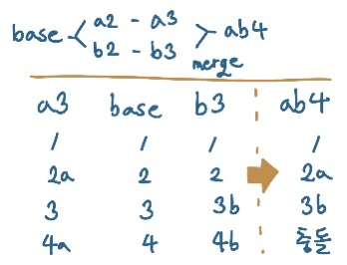 1. 원하는 main 버전으로 HEAD를 이동합니다. 2. git merge 합칠버전 을 입력하여 merge를 시작합니다. 3. 충돌이 일어난 경우 git mergetool 을 입력하여 mergetool을 사용하여 수정을 시작합니다. 4. 수정을 완료하고 저장하면, mergetool이 자동으로 add까지 해줍니다. ( 충돌이 없었던 경우는 직접 add 하여야 합니다.) 5. 오류를 예방하기 위해 생성되어있을 orig파일을 제거해줍니다. ( =그냥 add를 안하고 commit해도 괜찮습니다.) 6. git commit -m "메시지" 를 입력하여 merge를 완료한 버전을 생성하고, merge는 종료됩니다.
 |  | merge 기타 | git merge --no-ff branch이름 : // git-flow모델에서 주로 사용 //commit 할 때 fast forward를 하지 않고, 커밋 메시지를 의도적으로 만듬 ( merge했다는걸 의도적으로 기록(log)에 남기는것 다음에 git merge --continue 해야됨 mergetool 다운로드 : https://www.perforce.com/downloads/visual-merge-tool
 |  | revert 란? | 특정 버전에서 작업했던 내용을 제거하고, 현재 버전에 이를 적용시켜 새로운 버전을 생성합니다. 이 때 삭제할 버전의 내용에 현재 버전이 같은 줄에 내용을 더 작성했엇다면 충돌이 발생합니다.
 |  | revert 사용법 | 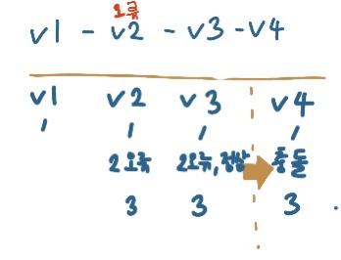 1. git revert 내용을삭제할버전 을 입력하여 revert를 시작합니다. 2. 충돌이 일어난 경우 git mergetool 을 입력하여 충돌을 수정합니다. 3. 수정이 완료되면 git revert --continue를 입력하여 작업을 마칩니다.
 |  | reflog | reflog란? git을 통해 행했던 모든 작업들의 역사가 남아있는 것입니다. 사용법 : git reflog 1. 특정 작업물로 되돌아가기, 이미 리셋한 작업물을 원상복귀하기 : git reset --hard commitID // 결과물 좌측에 commit ID를 사용하세요. 2. HEAD@{n} 이용하기 : git reset --hard HEAD@{1} // HEAD@{n} = head가 실행한 작업을 최신 순서대로 0부터 센것입니다. 3. git reset --hard HEAD@{1}를 undo라는 이름의 단축키에 담아보기 : git config --global alias.undo "reset --hard HEAD@{1}" 4. undo 이용하기 : git undo
 |  | branch | git branch 이름 : 해당 이름으로 브랜치를 현재 지점에 생성합니다. Ex. git branch develop git checkout 브랜치이름 : 현재 HEAD를 해당 브랜치로 향하게 전환합니다. git checkout -b 새로운브랜치이름 : 해당 이름으로 브랜치를 현재 지점에 생성합니다. git branch -d 브랜치이름 : 브랜치 제거 git branch -D 브랜치이름 : 브랜치 강제 제거
 |  | cherry-pick | git cherry-pick 가져올commitID : 현재 브랜치 HEAD 이후로 "base에서부터 합쳐질 브랜치의 해당 지점까지의 버전 작업들"을 새로운 버전으로 만들어져 더해집니다. Ex. git cherry-pick 235b762 이 때 충돌이 발생한다면, mergetool로 완류 후 git cherry-pick --continue를 하시면 됩니다.
 |  | rebase | git rebase 합쳐질브랜치 : base에서 갈라진 두 branch를 병합하지만, 가지가 합쳐지는게 아니고, 가지를 한 줄로 log를 만드는 방식으로 병합하는 것입니다. 1. git rebase 합쳐질 브랜치를 입력합니다. : head가 현재 메인 브랜치에서 합쳐질 브랜치로 옮겨집니다. 2. 그 위에다가 메인 브랜치에서 해왔던 작업들 (base로 부터)을 새로운 버전들로 만들면서 쭉 더해집니다. 3. conflict 가 일어나면 git mergetool로 해결 후 git rebase --continue를 하시면 됩니다. 4. 완성시 결과물 : " base -> 합쳐질 브랜치의 작업들 -> 메인 브랜치의 작업들 " 의 순서로 log가 정리되어 병합이 완료됩니다.
 |  | rebase -i (= interactive rebase) 시작 | git rebase -i 조작할커밋보다 예전버전의commitID : rebase -i 를 시작하게되며, 내가 조작할 수 있는 명단이 해당 commit ID부터 최신 버전까지 나열되어 나옵니다. Ex. git rebase -i 7cd8a80 이렇게 나열된 내용은 아래로 나열될 수록 최신 버전입니다. 여기서 pick 부분을 조작하여 log의 역사를 수정할 수 있습니다. conflict가 일어나면 mergetool로 수정하고, git rebase --continue를 하시면됩니다.
 |  | rebase -i 사용 방법 | 두 버전 합치기 : 합칠 버전 중 최신 버전(더 밑)의 pick을 squash로 변경하면 두 개의 버전이 합쳐집니다. 특정 버전 제거 ( 해당 버전에서 작업했던 내용도 모든 버전에서 제거됩니다. ) : 제거할 버전의 pick을 drop으로 바꾸면 됩니다. 특정 버전 작업 내용 수정 ( 그 이후의 모든 버전에서도 해당 작업 내용이 변경됩니다. ) : 수정할 버전의 pick을 edit로 변경합니다. 그럼 HEAD가 해당 버전으로 이동하게 됩니다. 그럼 작업물을 수정하시고, 완료되면 add 후 git commit --ammend를 명령한 후, 커밋 메시지 설정하고, git rebase --continue를 입력하시면 됩니다. 했던 작업 다시 되돌리기 : 변경하기 전 최신 버전의 커밋ID로 git reset --hard commitID 하면 됩니다. // 안되면 --git reset --hard commitID 원리 : 새롭게 rebase-i로 수정하면 모든 버전의 커밋 아이디가 새롭게 바뀌기 때문에 가능합니다.
 | CLI Git 명령어 오류찾기 | bisect | bisect 는 사전적으로는 이등분하다 라는 의미가 있습니다. Linear Search : 나열된 명단에서 특정한 요소를 찾을 때 처음부터 하나 하나 순차적으로 체크해가며 해당 요소를 찾는 방법 Binary Search : 나열된 명단에서 특정한 요소를 찾을 때 가운데 요소를 체크하고, 해당 요소가 체크한 요소 기준 좌,우 어디에 있는지에 따라서 만약 좌측에 있다면 다시 좌측의 가운데 요소를 체크하는것을 반복한다. 즉 계속해서 가운데 요소를 체크하여 해당 요소를 찾는 방법입니다. 사용법 : git bisect start //== 시작 git bisect bad // 현재 head 지점에 ref/bisect/bad 라는 좌표를 남김 == 지금 이 버전은 버그를포함한 버전이 내포되어있네요. 라는 뜻 git checkout 특정commitID // 특정 지점으로 체크아웃 이동해봐 git bisect good // 현재 head 지점에 ref/bisect/good 라는 좌표를 남김 == 지금 이 버전은 버그를 포함한 버전이 내포되어 있지 않네요. git bisect reset // 최초 헤드지점으로 돌아가면서, git bisect good,bad 를 남겼던 좌표가 다 사라짐 // 버그를 발견하여 수정까지 완료하면 reset하세요
 | CLI Git 명령어 원격저장소 | remote 처음 연결 | 연결하기 git remote add origin URL : 원격 저장소와 지역 저장소를 연결합니다. // Ex. git remote add origin https://github.com/yuziwoo/Excel.git 연결 확인하기 git remote : 원격 저장소가 연결되었다면 이름을 보여줍니다. git remote -v : 원격 저장소가 연결되었다면 이름과 주소까지 보여줍니다.
 |  | push | 해당 브랜치를 처음 원격저장소에 push하는 경우 git push --set-upstream origin branch이름 : 원격 저장소에 origin 브랜치이름을 생성하여 해당 브랜치와 연결한다는 뜻입니다. 이 때가 만약 remote후 첫 push라면 github의 이메일주소와 pw를 인증해야만 연결됩니다. 기타 git push -u origin master : 최초 원격저장소 생성과 로컬 폴더를 연결할 때 서로 향하는 HEAD를 일치시키면서 push하는 역할인데 딱히 이거 안써도 위에 꺼로 잘 되더라 나머지 그냥 push 할 때 git push
 |  | push 협업할 때 | 협업 과정에서 내가 작업을 완료하였으나, 나보다 먼저 다른 사람이 작업을 완료하고 버전을 commit & push 했을 수 도있기 때문에 항상 PUSH를 하기 전 아래의 방법을 사용하세요. 1. commit을 통해 내가 작업한 내용을 우선 commit 합니다. 2. fetch를 통해 다른 사람이 올린 버전을 받습니다. (fetch는 버전을 받아도 HEAD가 바뀌지 않습니다.) 3. fetch로 받은 버전을 내가 올린 버전에 merge합니다. Ex. git merge origin/master 4. git push 합니다. 5. 결과 = base 위로 상대방의 작업이 다른 가지로 뻗어나와있고, 내가 commit한 버전은 그보다 main 가지에서 상대방의 작업보다 최신위치에 있게 되며, merge한 버전이 맨 위로 올라가, 두 버전의 가지가 다시 묶이게 됩니다. 이렇게 가지가 뻗쳐나오는게 보기 싫으면 rebase해도 되지만, 생활코딩 강의에서는 현업에서는 그냥 merge를 쓴다고 합니다. Ex. git rebase origin/master
 |  | pull | git pull : 원격 저장서로부터 최신 버전을 다운로드 합니다.
 |  | clone | git clone URL : 현재 명령을 실행시킨 directory에 URL의 저장소를 복사하여 붙여넣기 합니다. Ex. git clone https://github.com/yuziwoo/Excel.git git clone URL 폴더이름 : 현재 명령을 실행시킨 directory에 새로운 폴더를 만들고 그안에 URL의 저장소를 복사하여 붙여넣기 합니다. Ex. git clone https://github.com/yuziwoo/Excel.git test
 |  | fetch | git fetch : 원격 저장소의 최신 버전을 다운로드 받지만, 나의 로컬 저장소의 HEAD는 지금 상태 그대로를 유지하면서 다운로드 받는 것입니다. 즉, git pull = git fetch 를 한 후 git merge oirigin/브랜치이름 하는것과 같고, = git fetch 를 한 후 git merge FETCH_HEAD 를 하는것과 같습니다.
 |  | 기타 | patch : 원격 저장소의 편집 권한이 없는 외부의 사람이 pull request를 요청할 때 자신의 수정안을 patch 라는 파일의 형태로 만들어내는 명렁입니다. 필요하면 따로 공부해보세요.
SourceTree | 해석 | 우측 마우스 누르면 | 커밋 되돌리기 : revert 이 커밋까지 현재 브랜치를 초기화 : reset
 |  | 원격 저장소와 연결 | 상단탭 저장소 -> 원격저장소 추가 -> 추가 -> 원격이름 = 디폴트원격 체크 , URL에 github의 Code HTTPS를 붙여넣기

GitHub & 협업 | 협업 시작 | 초대하기 | github 사이트 -> 해당 repository 이동 -> setting -> Manage acess -> Invite Collaborater -> 초대받을 사람의 아이디 또는 이메일 적고 초대장 전송 초대받은 사람은 이메일에서 해당 초대를 승인하면 완료
 | 협업 git-flow | git-flow 협업 과정 | 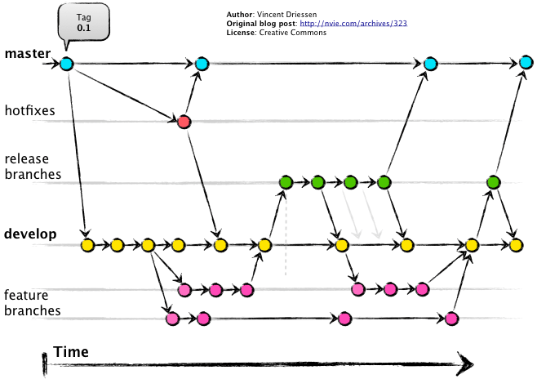
 |  | git-flow 협업 과정 | 메인 브랜치 : master : 제품으로 출시될 수 있는 브랜치 또는 현재 배포 중인 브랜치 ( tag로 버전 정보 입력 ) develop : 다음 출시 버전을 개발하는 브런치 보조 브랜치 : feature : develop에서 갈라져나와 develop에 merge할 브랜치 / 기능을 개발하는 브랜치 / 이름 규칙 : feature/[간단한기능설명] Ex. feature/login release : develop에서 갈라져나와 develop 과 master에 merge할 브랜치 / 제품 베포를 준비하는 브랜치 (출시를 앞둔 버전) 이름 규칙 : release/v.X.X Ex. release/v.1.2 hotfix : master에서 갈라져나와 develop 과 master에 merge할 브랜치 / 현재 출시 버전에서 발생한 버그를 긴급히 수정하는 브랜치 이름 규칙 : hotfix/v.X.X.Y Ex. hotfix/v.1.1.1 참조 : https://blog.naver.com/good_ray/221998498778
 | github 탭 설명 | repository의 탭 설명 | Issues : 이슈 게시판 Pull request : 새롭게 만든 버전을 다른 사람들에게 괜찮은지 심사/검토를 요청하는 탭입니다. 그 이후 괜찮으면 버전이 추가되겠죠. Action : 깃허브에 commit 할 때 동시에 깃허브에서 새로운 깡통 컴퓨터를 빌려주고, 거기서 commit과 동시에 실행할 작업들을 추가할 수 있는것입니다.
 | pull request | 요청하는법 | 새로운 branch에서 작업을 완료한 후 merge를 하기 앞서 우선 push하고, github 사이트에서 해당 repository로 이동합니다. Pull requests 탭 -> New pull request -> 제목과 내용적기, 우측의 Reviewers는 이 코드에 대해서 의견을 줄 수 있는 사람들을 등록하는칸 -> create pull request 그러면 Reviewers와 Assignees로 등록된 사람에게 이메일이 발송됩니다.
 |  | 요청한 자료보는법 | Conversation 은 해당 작업이 시간별로 어떻게 이뤄졌던건지 나와 있습니다. Commits 은 해당 브랜치에서 일어난 commits 들입니다. Files changed 는 최종적으로 일어나는 working directory 입니다. 이 탭에서 소통이 가능합니다. 방법은 아래와 같습니다. 원하는 코드를 드래그하면 comment를 남길 수 있습니다. 이 때 1. Add single comment : 댓글이 하나가 달립니다. 2. start a review : 댓글을 여러 코드 부분에 여러개를 남길 수 있습니다. 여러개의 리뷰를 다 달면 우측 상단의 Finish your review를 눌러 완료하면 됩니다. 댓글을 남길 때에는 아이콘 중 가장 좌측의 Insert a suggestion <cmd-g> 를 클릭하면 ```sugestion 과 ``` 사이의 내용을 직접 수정하여 내가 원하는 수정값을 표현할 수 있습니다. 댓글을 완료할 때 나오는 3가지 선택지는 좋아요,화나요 이런 느낌의 표현을 추가로 다는 것입니다. Comment : 댓글을 다는것 , Approve : 동의한다는 뜻 , Request changes : 내용을 변경을 권고 하는것
 |  | 요청한 자료보는법 2 | 다른 사람이 나의 request 에 댓글을 달았을 때 해당 댓글에 commit suggestion 버튼을 눌러 두가지 텍스트바 중에서 위의 내용에 원본내용->수정내용을 적고, (Ex, 8->eight ) commit changes 탭을 누르면 실제로 요청했던 버전이 변경되어 commit 됩니다.
 |  | 요청할 자료가 병합하려는 branch와 충돌이 있을 경우 | 병합하려는 branch와 pull request 한 브랜치의 conflict가 일어났을 때, request에 conflict 알림이 표기됩니다. 이 때 충돌을 해결하기 위해서는 글귀 중 web editor 또는 command line 을 클릭하여 직접 수정을 할 수 있습니다. 1. web editor 에서 수정을하고, mark as resolved 버튼을 눌러 충돌 해결 완료됨을 알립니다. 2. command line을 클릭하면 아래 설명에 나와있는 명령어를 복사해 CMI 프로그램에 붙여넣기해서 충돌을 해결할 수 도 있습니다.
 |  | 권한자의 자료 승인 | 권한자가 confirm request 를 눌러 merge 하면 됩니다. ( 당연히 이후엔 지역 저장소에 pull 해야겠죠 )
 |  | 외부인의 요청방법 | collaborator 가 아닌 사람은 fork 를 통해 저장소를 자신의 remote repositories 로 옮길 수 있습니다. 그렇게 새로운 사람이 최초 원본 파일을 수정하고, 자신의 수정 본을 push 를 하면 remote repositories 에 있는 fork된 저장소가 업데이트 됩니다. 이렇게 업데이트한 파일을 사이트에서 compare 버튼을 누르면 최초 원본과 새로운 수정본 사이의 차이점을 볼 수 있으며, 거기서 create pull request를 통해 나의 수정본을 pull 할 수 있도록 최초 원본 파일의 관리자에게 요청을 보낼 수 있습니다. 원본 관리자가 merge pull request 를 통해 수락할 수 있습니다.

